{TAXONOMIA.MAQUINA}
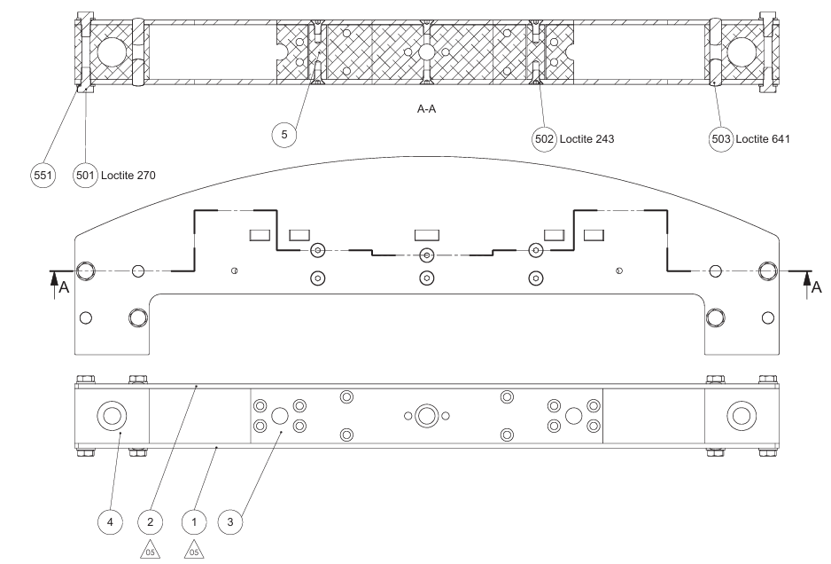
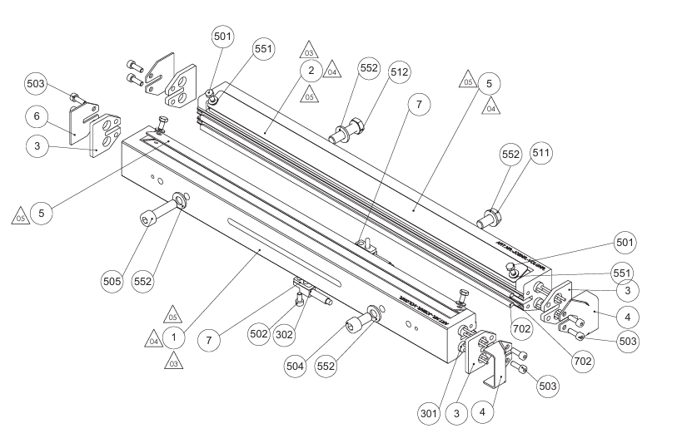
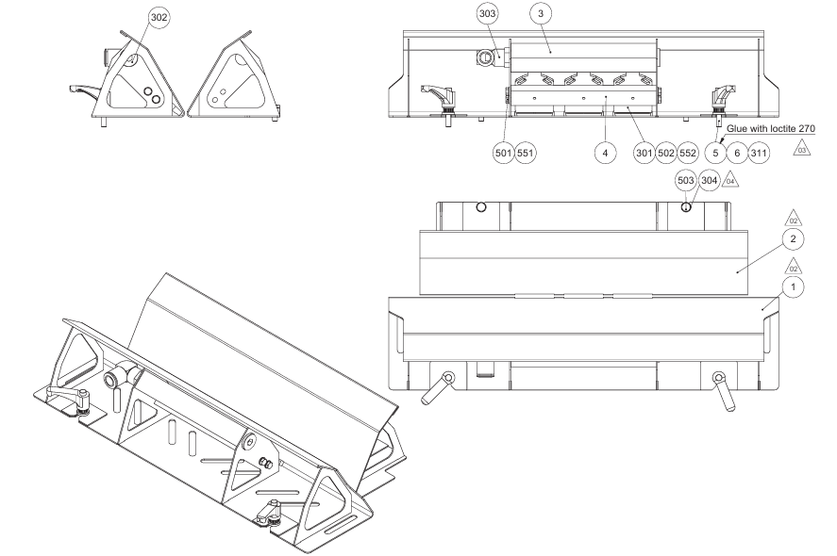
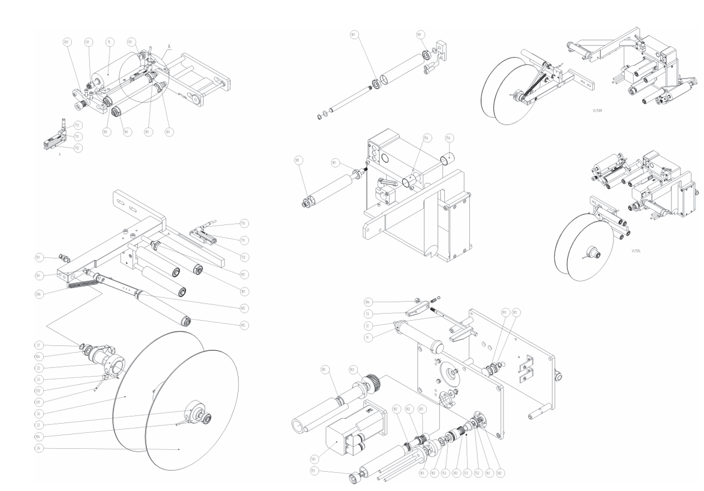
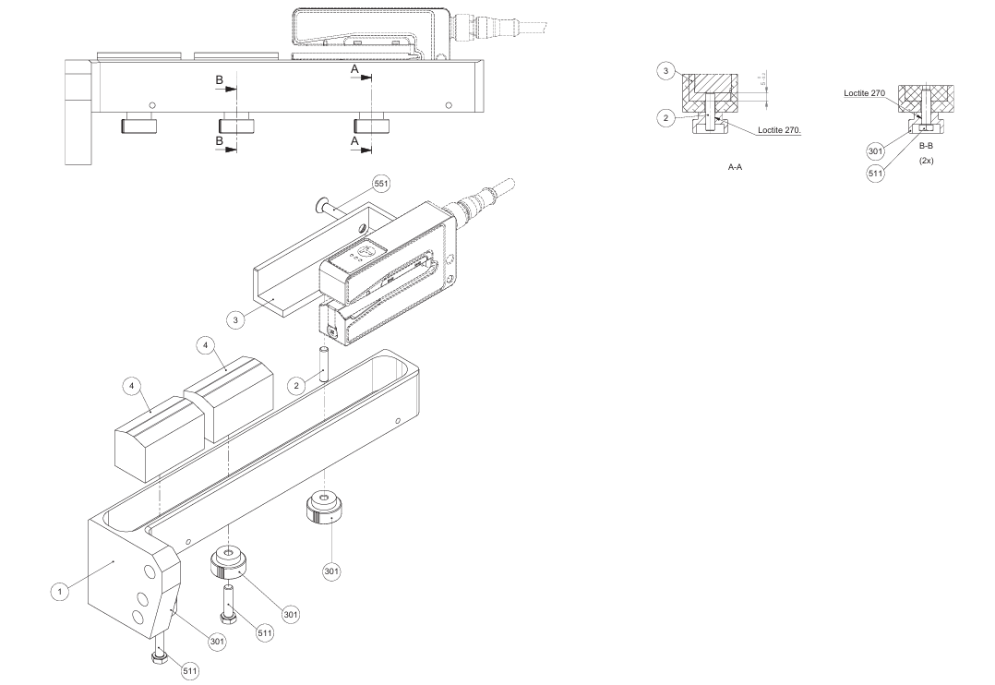
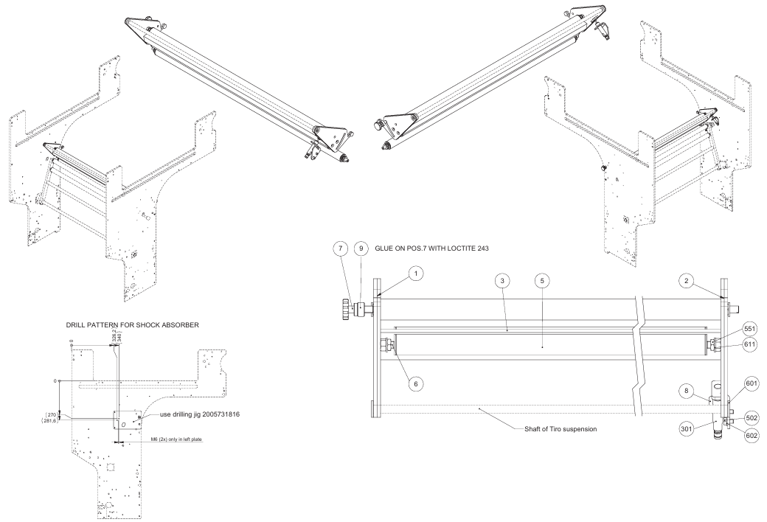
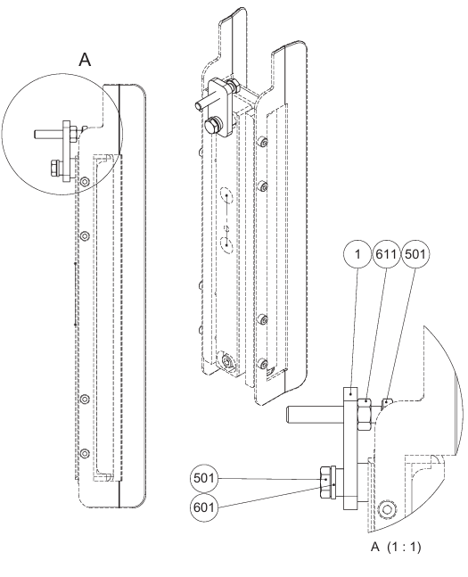
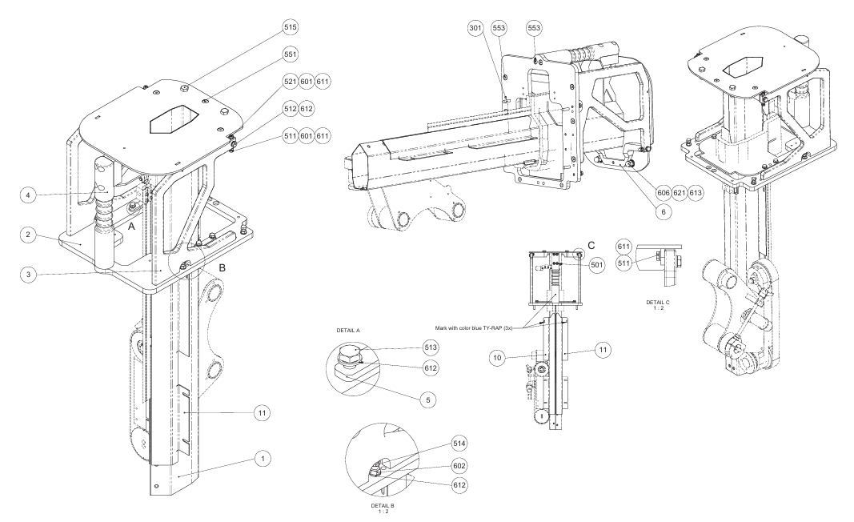
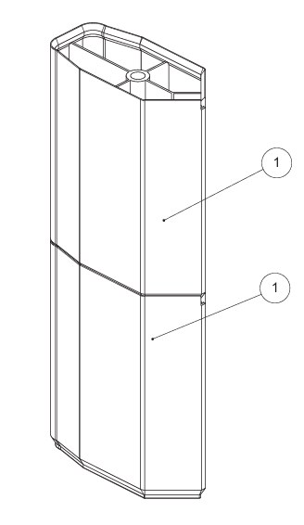
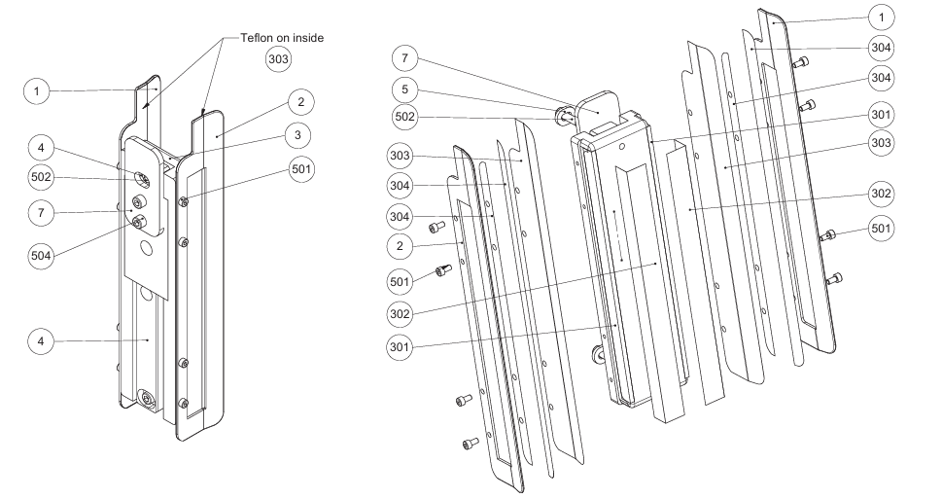
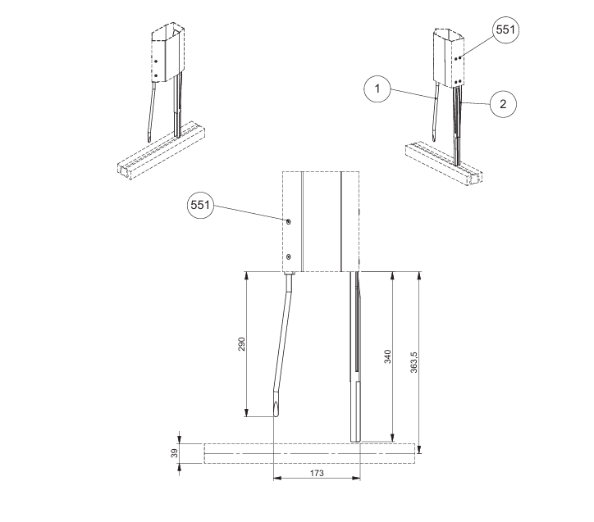
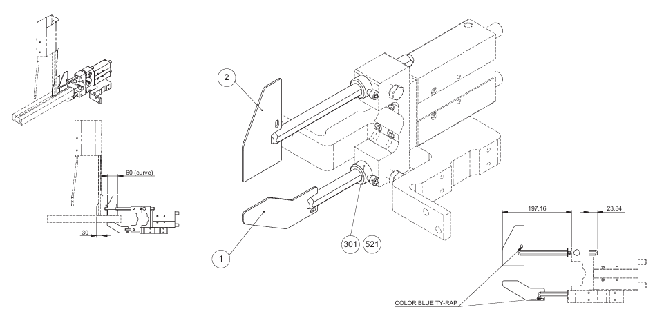
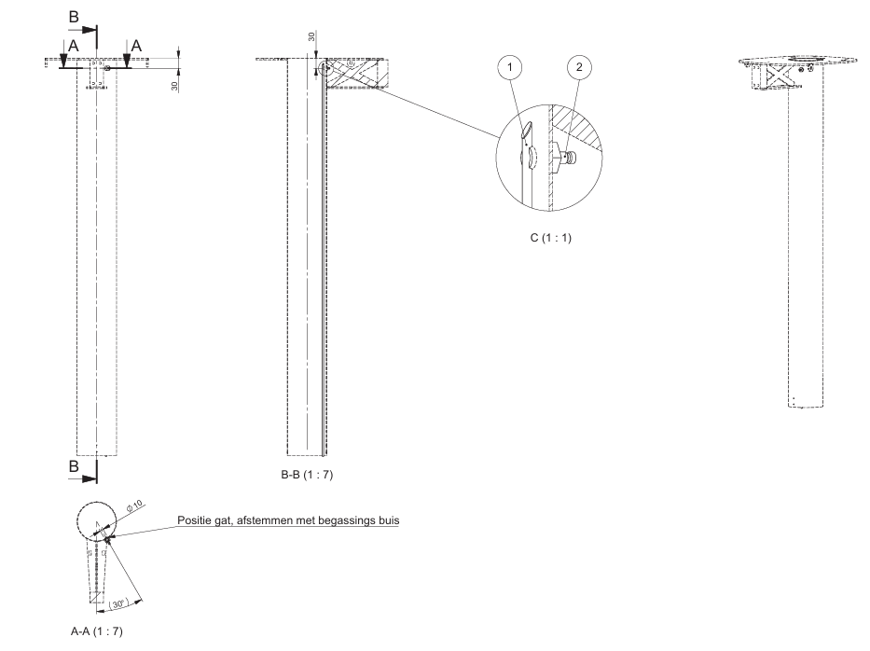
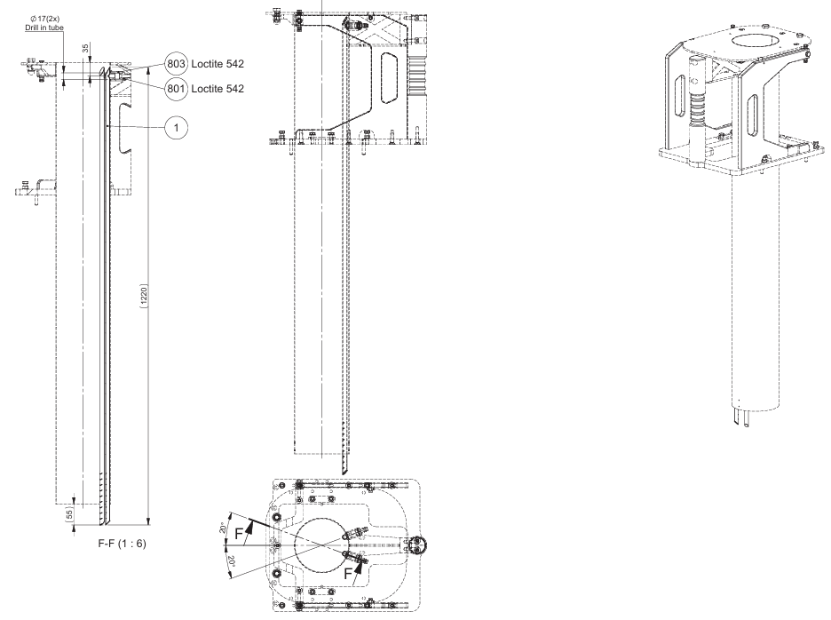
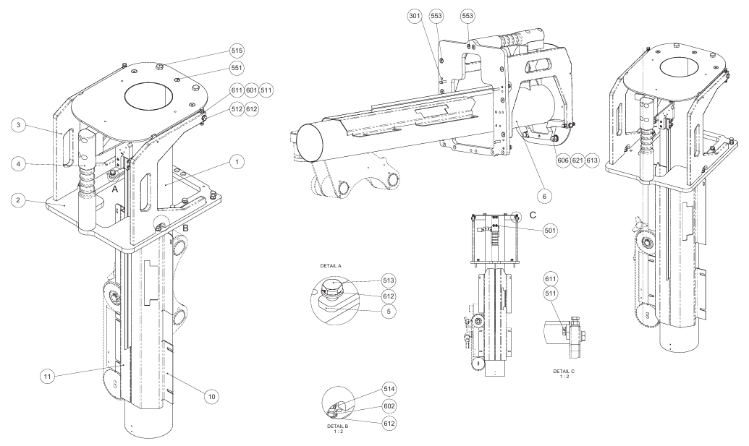
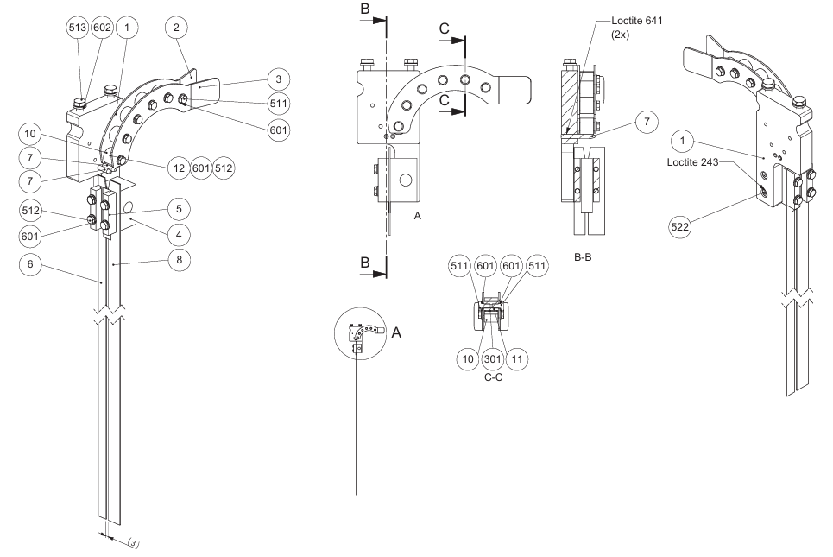
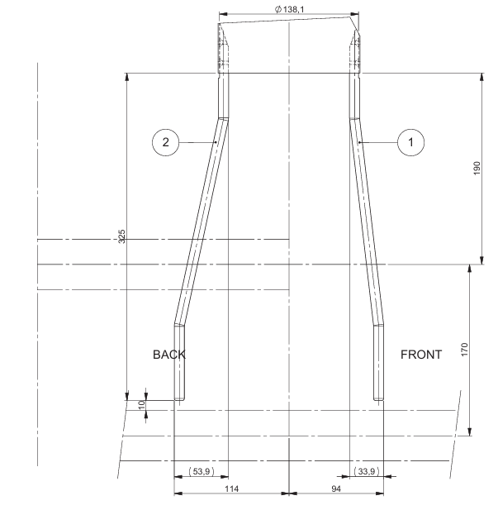
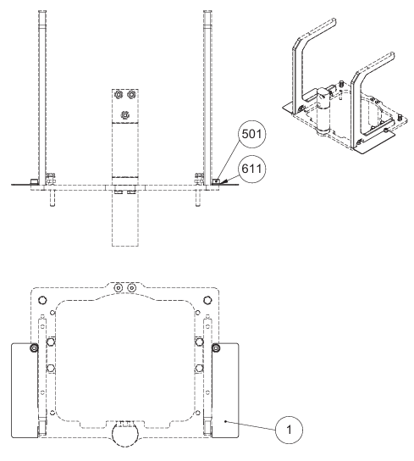
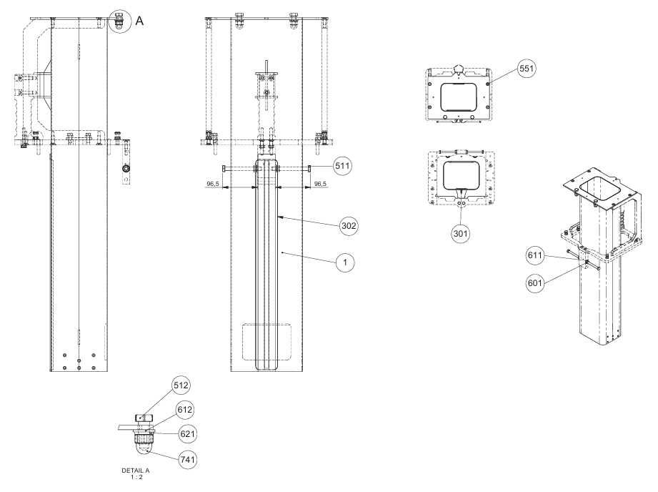
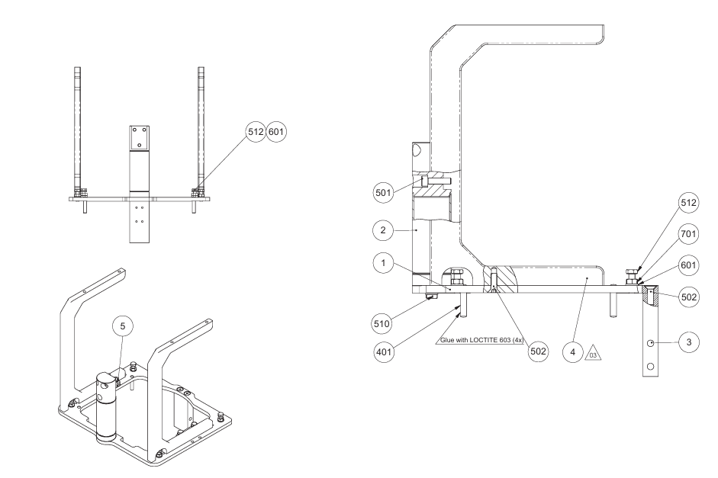
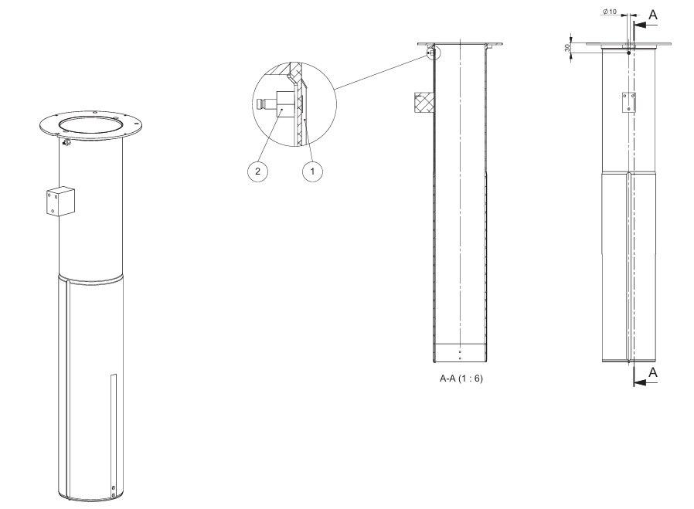
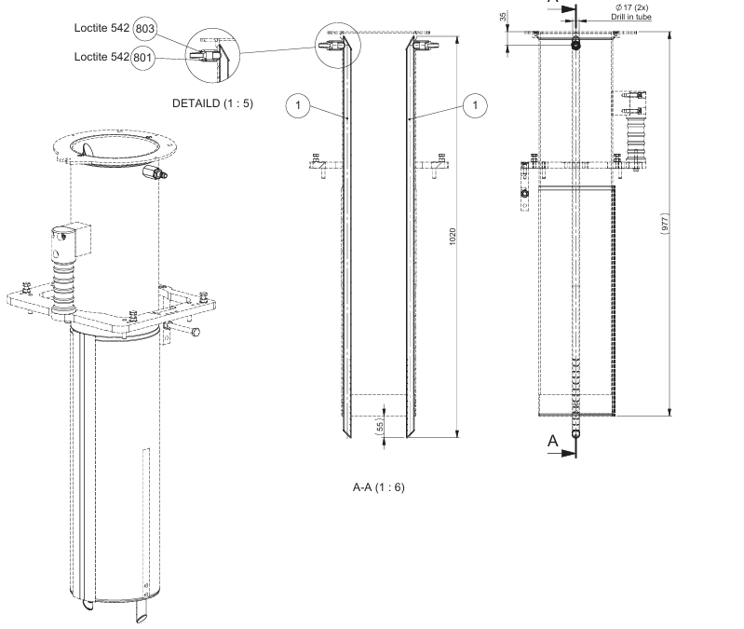
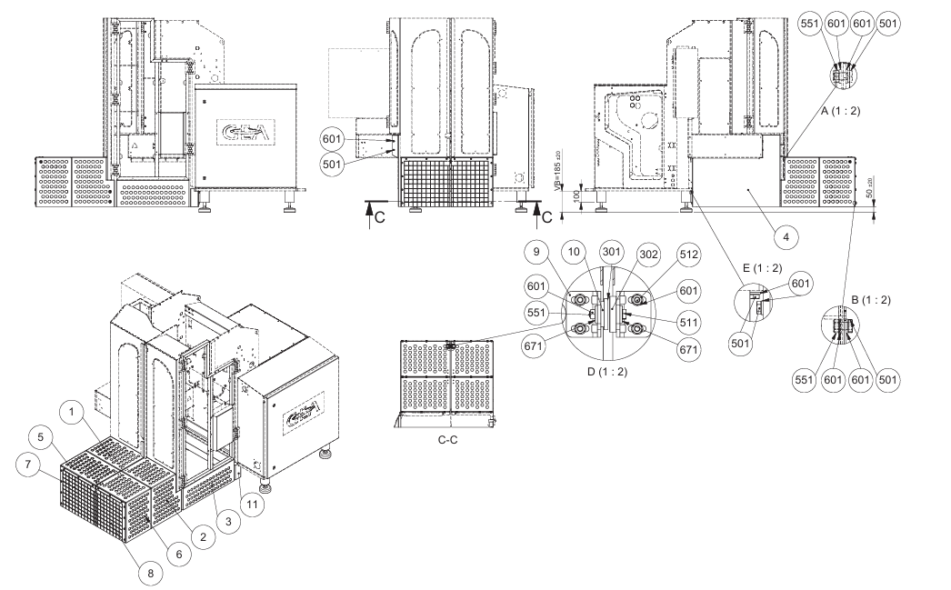
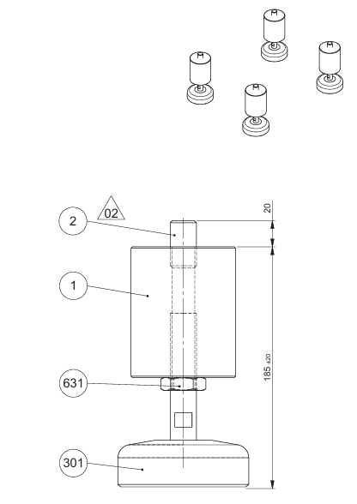
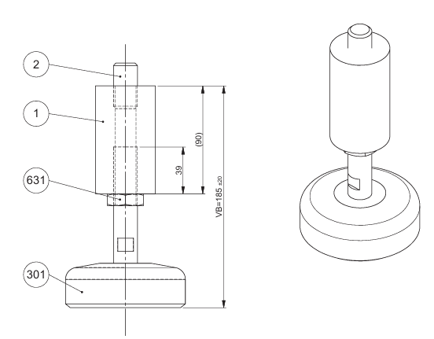
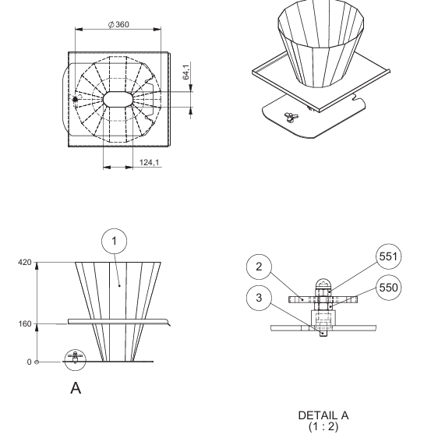
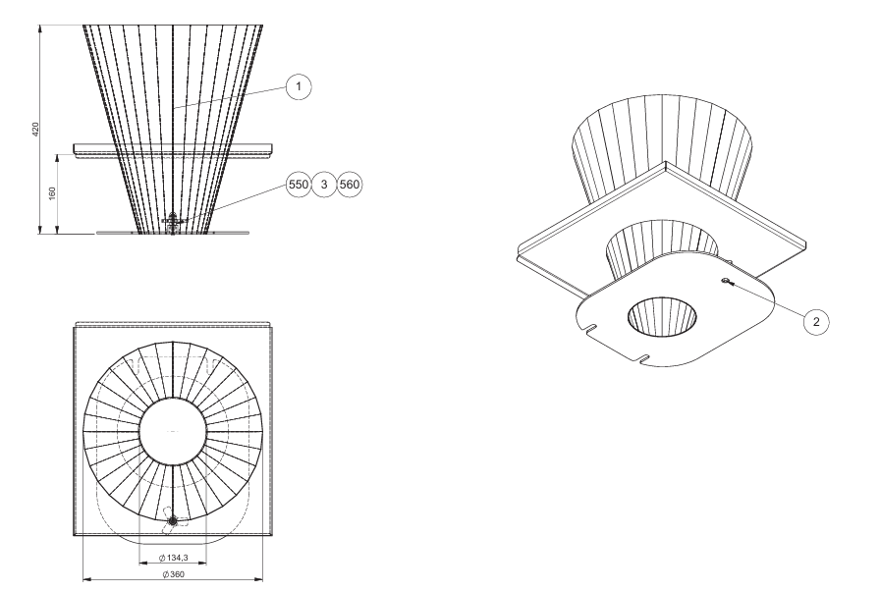
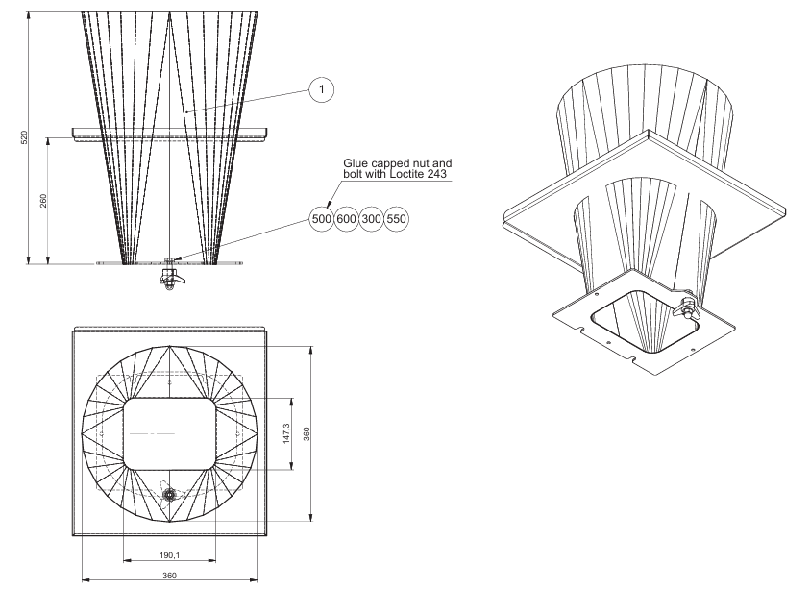
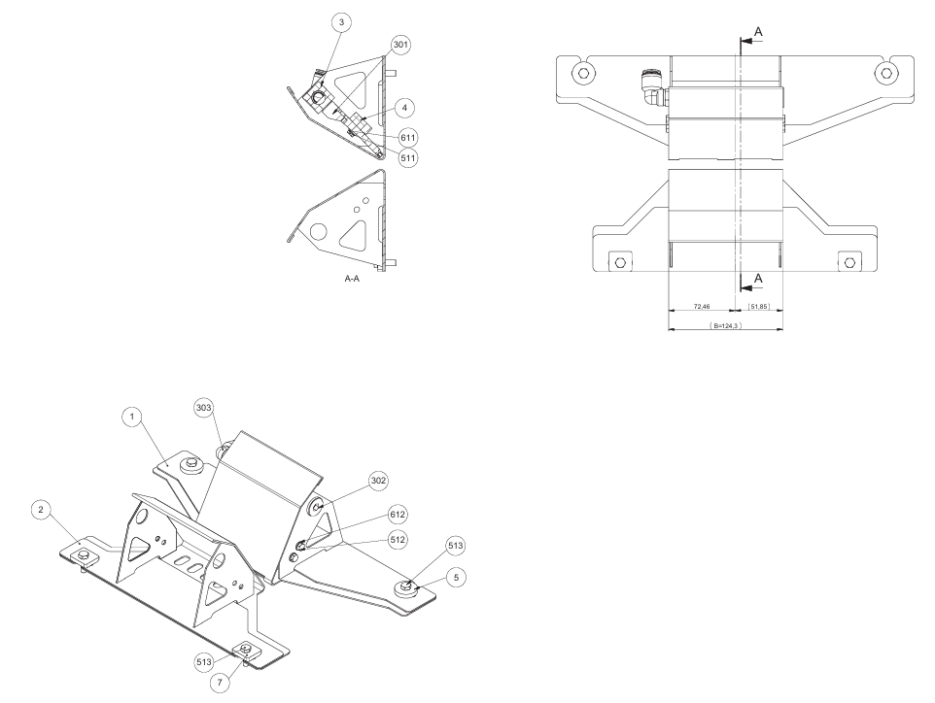
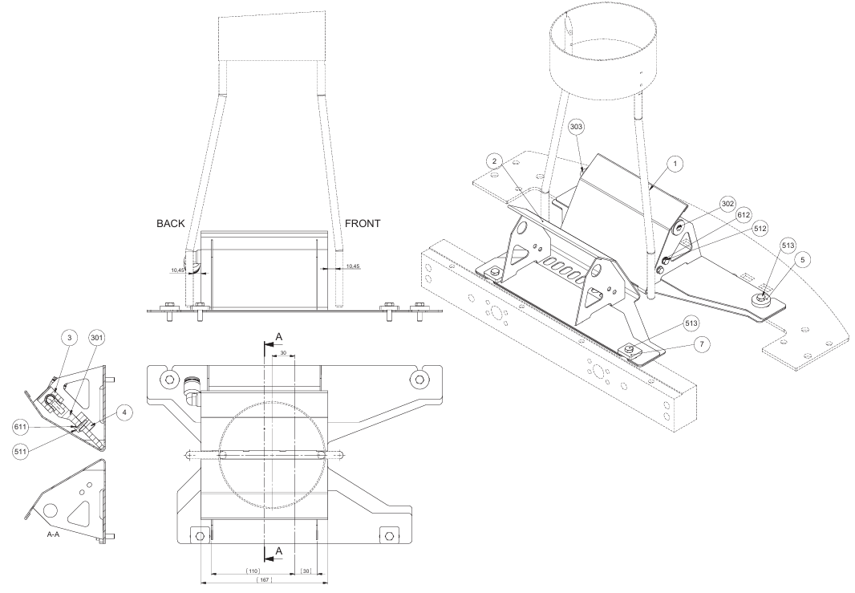
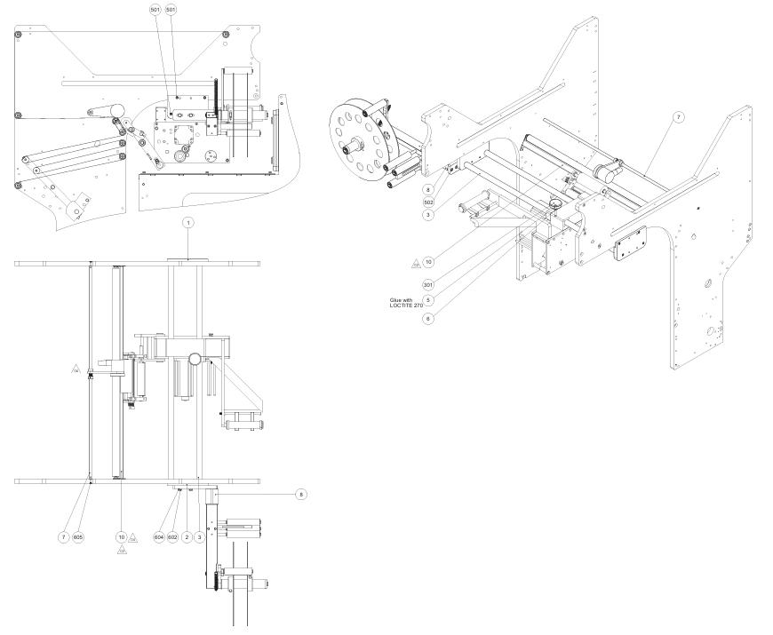
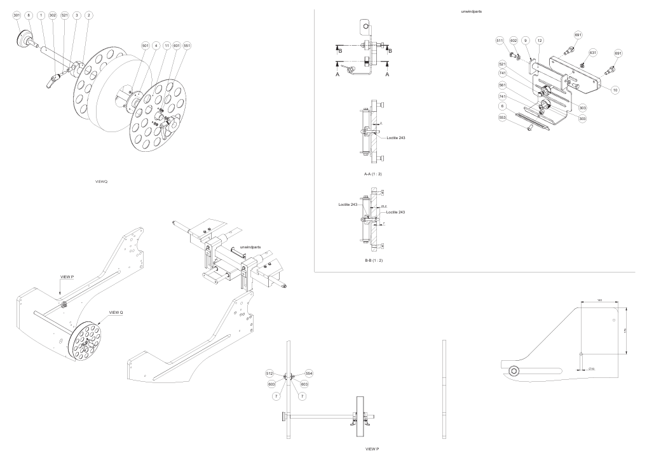
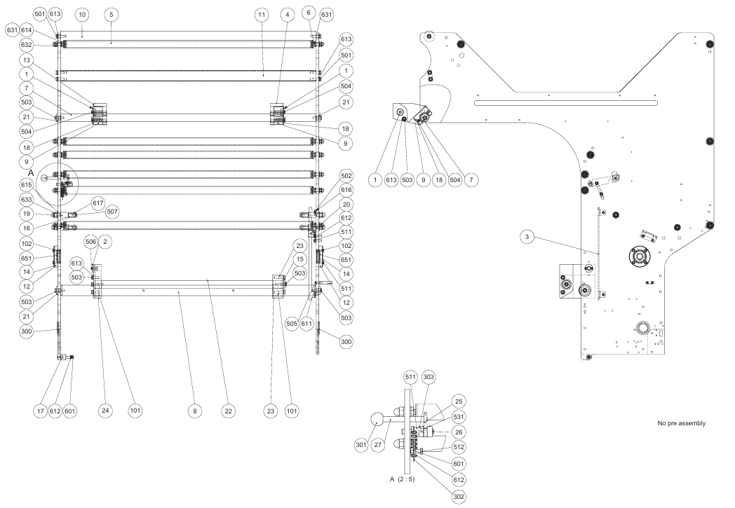
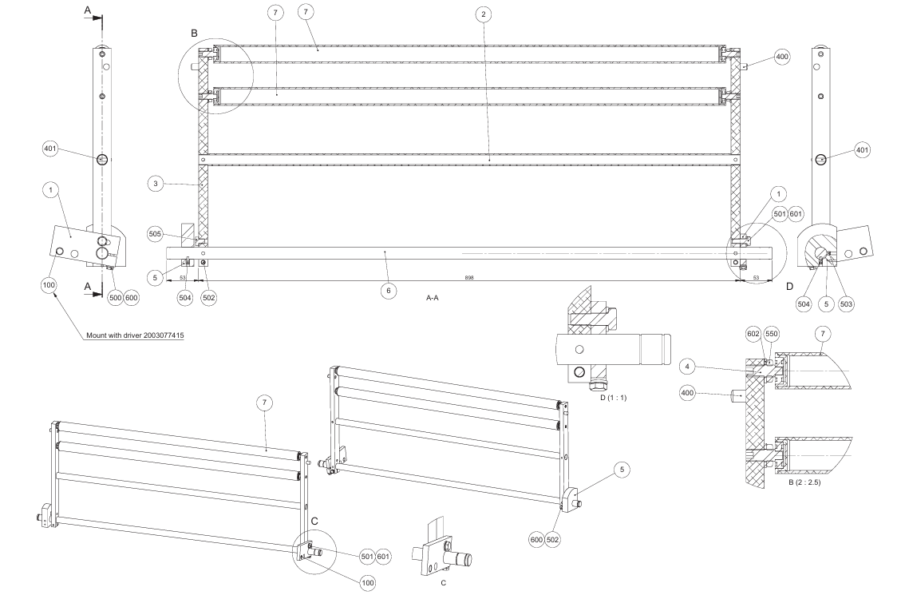
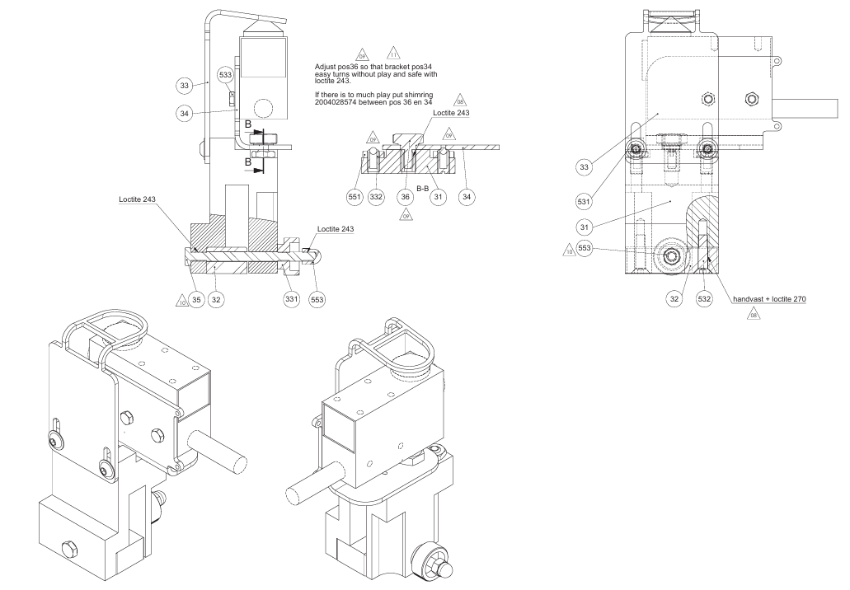
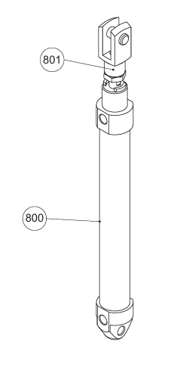
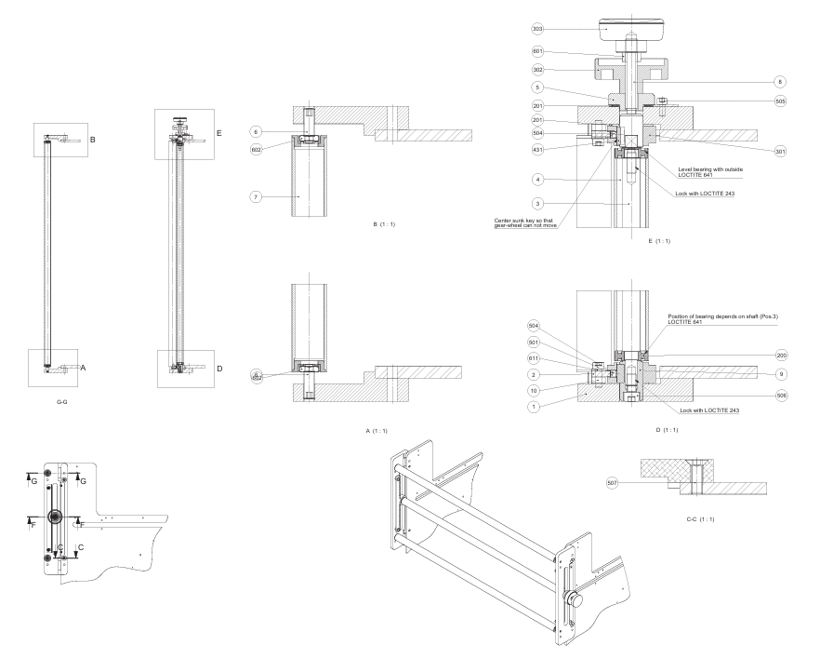
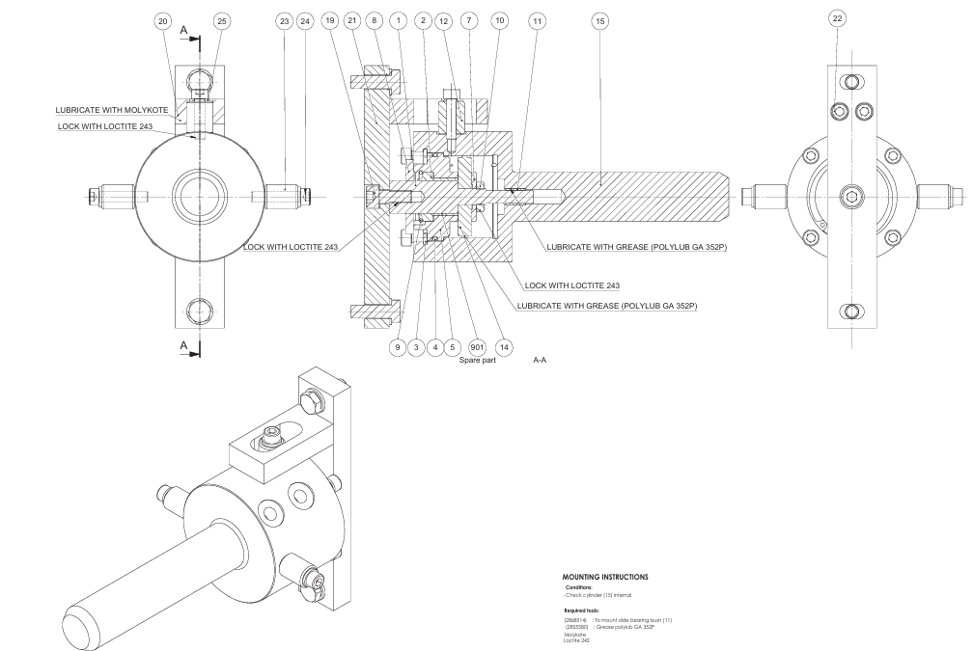
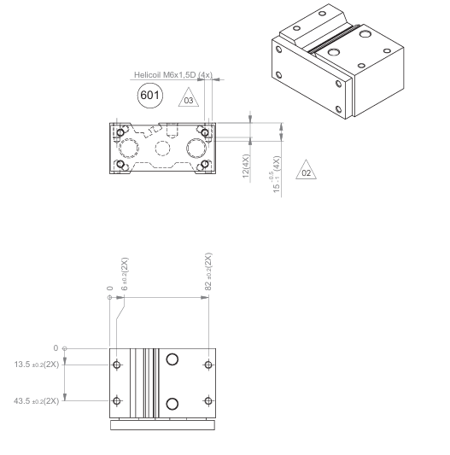
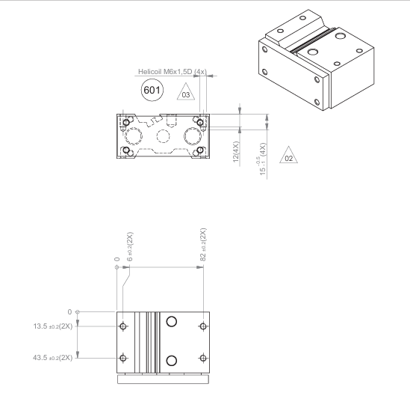
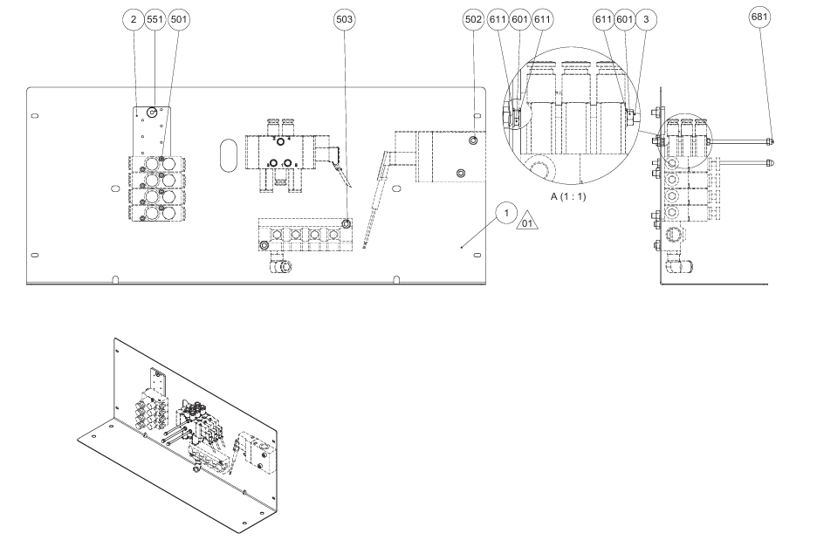
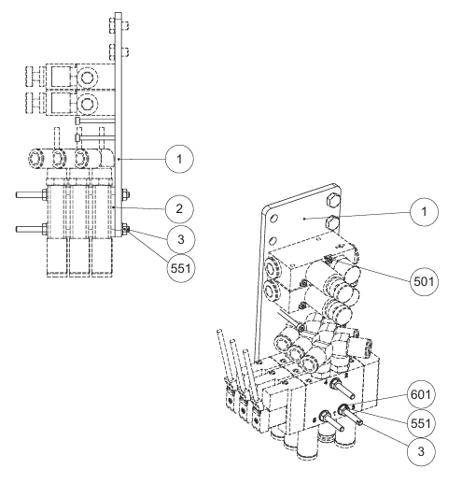

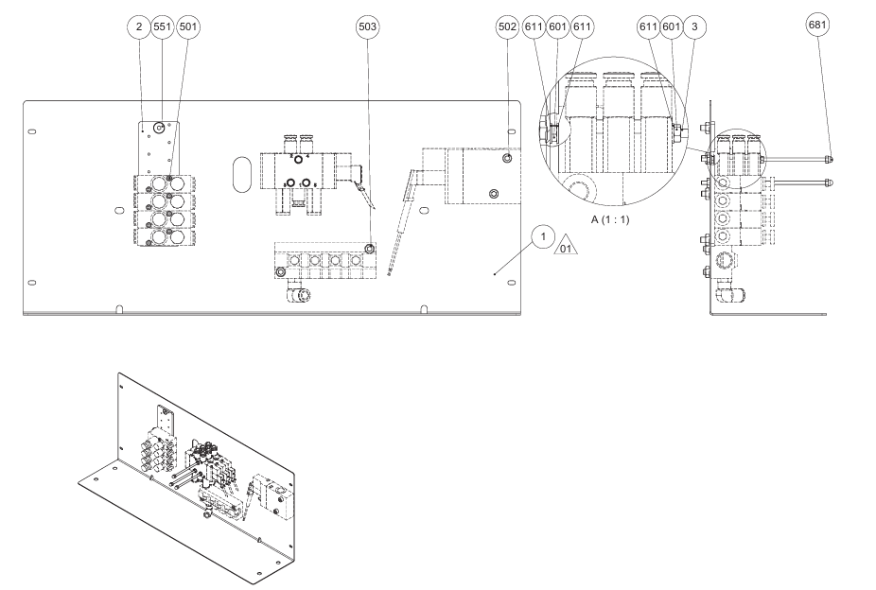
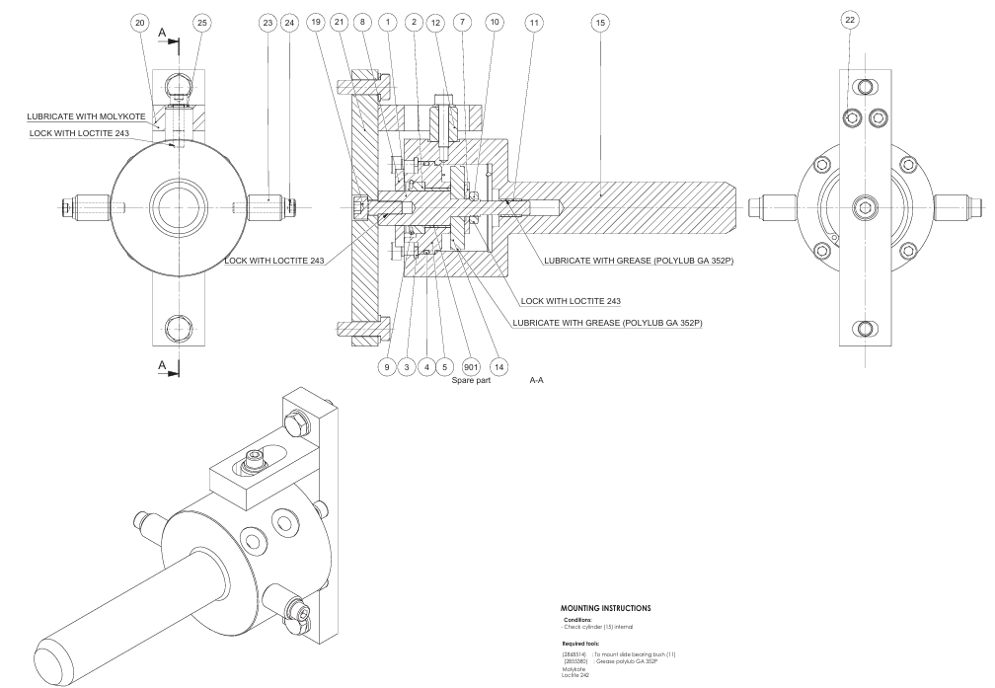
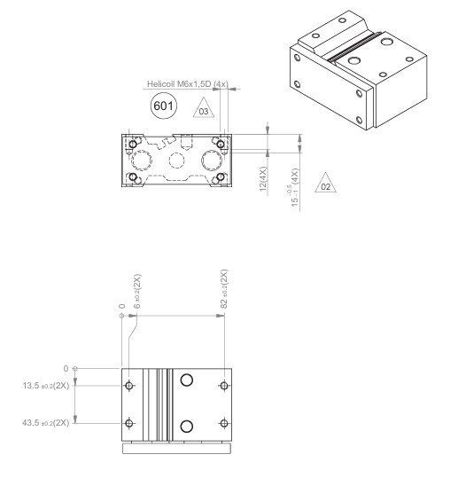
INGENIERIA DE MANTENIMIENTO
SISTEMAS DE MAQUINAS DESGLOSADOS HASTA ELEMENTOS
 |  | PENDIENTE |  |  | LINEA : PENDIENTE

M A N T E N I M I E N T O M E C Á N I C O
SISTEMA Y CODIGO | COMPONENTES | No. | ELEMENTO | MATERIAL | No. DE PARTE MANUAL | PIEZAS | ESTANDAR QUALTIA | NOMBRE DIBUJO | No. DE DIBUJO DE ENSAMBLE
SISTEMA MECANICO | ESTRUCUTRA PRINCIPAL | 1 | TUERCA DIN 11851 NW25 | N/A | A01164006 | 1 | N/A | N/A | N/A
 |  | 2 | JUNTA RACORD DIN 11851 NW25 | N/A | A10001031 | 1 | N/A | N/A | N/A
 |  | 3 | JUNTA TAPA PROTECCIÓN TRASERA | N/A | P-112560 | 1 | N/A | N/A | N/A
 |  | 4 | JUNTA TAPA TRASERA | N/A | P-146459 | 1 | N/A | N/A | N/A
 |  | 5 | JUNTA PUERTA TRASERA, LONG 3590 mm | N/A | P-148486 | 1 | N/A | N/A | N/A
 |  | 6 | TORNILLO DIN 933 M6x20 | N/A | M01127060 | 4 | N/A | N/A | N/A
 |  | 7 | ARANDELA DIN 125 Ø6 | N/A | M01180011 | 4 | N/A | N/A | N/A
 |  | 8 | SOPORTE RODILLO Ø32 | N/A | P-01603 | 4 | N/A | N/A | N/A
 |  | 9 | TAPÓN RODILLO Ø40 | N/A | P-59399 | 4 | N/A | N/A | N/A
 |  | 10 | CUERPO RODILLO PP Ø32x253 | N/A | P-147534 | 2 | N/A | N/A | N/A
 |  | 11 | MANILLA GRADUABLE GN-300-1-63-M8-20-SW | N/A | M65002002 | 4 | N/A | N/A | N/A
 |  | 12 | PIE NIVELACIÓN MARTIN Ø100 M20x175, CARGA MÁX. 1.500 Kg, REF. 25128RB | N/A | M60001005 | 4 | N/A | N/A | N/A
 |  | 13 | BANDEJA RECOGIDA | N/A | P-147757 | 2 | N/A | N/A | N/A
 |  | 14 | BANDEJA RECOGIDA | N/A | P-147754 | 1 | N/A | N/A | N/A
 |  | 15 | BANDEJA RECOGIDA | N/A | P-147755 | 1 | N/A | N/A | N/A
 |  | 16 | BOLA FIJA CD-17C Ø28, Ø1/4", Ø1,3 q1,73 m3/h, 1,58 BAR | N/A | A30001004 | 27 | N/A | N/A | N/A
 |  | 17 | BANDEJA RECOGIDA | N/A | P-147756 | 2 | N/A | N/A | N/A
 |  | 18 | JUNTA PUERTA TRASERA, LONG 3590 mm | N/A | P-148485 | 1 | N/A | N/A | N/A
 |  | 19 | JUNTA TAPA PROTECCIÓN TRASERA | N/A | P-112558 | 2 | N/A | N/A | N/A
 |  | 20 | JUNTA PARA ARMARIO 500x450 | N/A | P-109002 | 1 | N/A | N/A | N/A
 |  | 21 | JUNTA PARA ARMARIO 700x1700 | N/A | P-109528 | 1 | N/A | N/A | N/A
 |  | 22 | PIE NIVELACIÓN MARTIN Ø100 M16x150, CARGA MÁX. 1.500 Kg, REF. 2510688 | N/A | M60001004 | 5 | N/A | N/A | N/A
 | 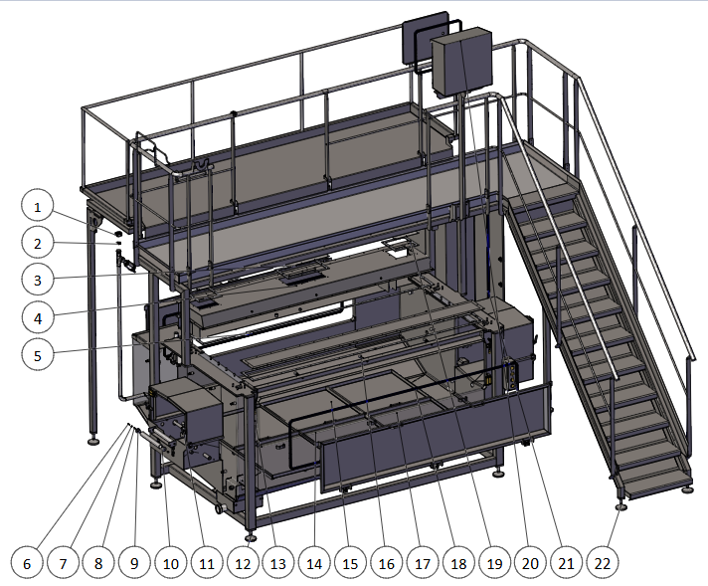

SISTEME MECANICO

 | INTERCAMBIADOR TERMICO | 1 | VÁLVULA GLOBO BSA1T BRIDA DIN 2576 DN40, GRAFITO, MANUAL | AISI-304 L | P60006005 | 1 | N/A | N/A | N/A
 |  | 2 | MANÓMETRO 0-10 BAR Ø89, 3/8" BSP | N/A | P81001002 | 1 | N/A | N/A | N/A
 |  | 3 | FILTRO TIPO Y FIG. 37, BRIDA DIN 2576 NW32 | HIERRO PINTADO | P46040009 | 1 | N/A | N/A | N/A
 |  | 4 | VÁLVULA DE ASIENTO INCLINADO 2100 ISO 2037 OD51, ACTUADOR S-E N-C | AISI-316 L | P61004021 | 1 | N/A | N/A | N/A
 |  | 5 | INTERCAMBIADOR TUBULAR MBS MLI 114 1500 BA, LONGITUD 1450, B-B | AISI-316 L | P31006004 | 1 | N/A | N/A | N/A
 |  | 6 | PURGADOR DE BOYA TLV J3SX-10, ROSCA GAS ISO-228-1 G DE 1" | INOX | P45001014 | 1 | N/A | N/A | N/A
 |  | 7 | PIE NIVELACIÓN MARTIN Ø100 M16x150, CARGA MÁX. 1.500 Kg, REF. 25106RB | N/A | M60001004 | 4 | N/A | N/A | N/A
 |  | 8 | BOMBA PROLAC HCP 50-150 M-M SMS OD63.5 OD51 R150 SIMPLE SI-GR, 4KW 2P 380V 50Hz IEC MR EHEDG | N/A | P01001091 | 1 | N/A | N/A | N/A
 |  | 9 | VÁLVULA MARIPOSA A490 ISO 2037 OD63,5 B-B, EPDM, ACTUADOR S-E T2 | AISI-316 L | P61001314 | 5 | N/A | N/A | N/A
 | 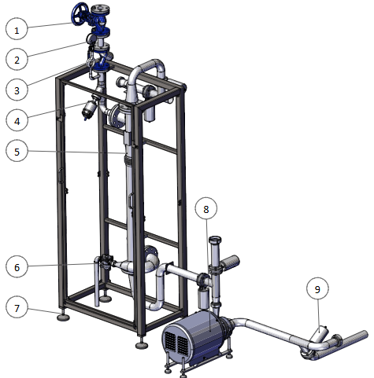

 | SISTEMA DE TUBERIAS | 1 | VÁLVULA MARIPOSA A490 ISO 2037 OD51 B-B, EPDM, ACTUADOR S-E T1 | AISI-316 L | P61001315 | 3 | N/A | N/A | N/A
 |  | 2 | JUNTA RACORD SMS 1 1/2" ø38 | EPDM | A10007001 | 1 | N/A | N/A | N/A
 |  | 3 | VÁLVULA MARIPOSA A490 ISO 2037 OD40 B-B, EPDM, ACTUADOR S-E T1 | AISI-316 L | P61001316 | 2 | N/A | N/A | N/A
 |  | 4 | VÁLVULA INCLINADA 3/4" PROCOM PCIFMCM-020-1-1 NA Ø50 | INOX | P61019001 | 1 | N/A | N/A | N/A
 |  | 5 | JUNTA RACORD SMS 2 1/2" ø63,5 | EPDM | A10007009 | 5 | N/A | N/A | N/A
 |  | 6 | VÁLVULA MARIPOSA A490 ISO 2037 OD63,5 B-B, EPDM, ACTUADOR S-E T2 | AISI-316 L | P61001314 | 2 | N/A | N/A | N/A
 |  | 7 | BOLA FIJA CD-17C Ø28 Ø1/4" Ø1,3 q1,73m3/h 1,5BAR | AISI-316 L | A30001004 | 56 | N/A | N/A | N/A
 |  | 8 | JUNTA RACORD SMS 2" ø51 | EPDM | A10007013 | 4 | N/A | N/A | N/A
 |  | 9 | BOLA FIJA CD-8C Ø50 Ø22 Ø1,6 q4,02m3/h 1,5BAR | AISI-316 L | A30001009 | 5 | N/A | N/A | N/A
 |  | 10 | JUNTA RACORD SMS 1" ø25 | EPDM | A10007005 | 8 | N/A | N/A | N/A
 | 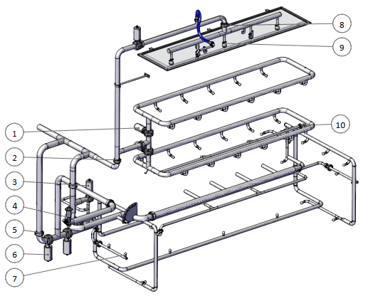

 | CASSETTE DE CUCHILLAS DE MOLDEO | 1 | VÁLVULA MARIPOSA A490 ISO 2037 OD51 B-B, EPDM, ACTUADOR S-E T1 | AISI-316 L | P61001315 | 2 | N/A | N/A | N/A
 |  | 2 | BOLA FIJA CD-17C Ø28 Ø1/4" Ø1,3 q1,73m3/h 1,5BAR | AISI-316 L | A30001004 | 22 | N/A | N/A | N/A
 |  | 3 | JUNTA CASETTE | N/A | P-148716 (Rev. A) | 1 | N/A | N/A | N/A
 |  | 4 | MUELLE DE DISCO POLYSORB A500TEM-10 | IGLIDUR A500 | M35001003 | 41 | N/A | N/A | N/A
 |  | 5 | ARANDELA DIN 125 ø10 | AISI-304 L | M01180001 | 41 | N/A | N/A | N/A
 |  | 6 | PATÍN TRASERO CUCHILLAS | N/A | P-145381 (Rev. A) | 1 | N/A | N/A | N/A
 |  | 7 | TORNILLO DIN 7972 ø5.5x19 | AISI-304 L | M01139001 | 24 | N/A | N/A | N/A
 |  | 8 | TORNILLO DIN 7976 ST8x38 | AISI-316 L | M01150001 | 74 | N/A | N/A | N/A
 |  | 9 | PORTATUBOS | N/A | P-143926 (Rev. A) | 1 | N/A | N/A | N/A
 |  | 10 | TIRAFONDO Ø10x60 DIN 571 | INOX | M01400013 | 41 | N/A | N/A | N/A
 |  | 11 | PATÍN TRASERO CUCHILLAS | N/A | P-145383 (Rev. A) | 1 | N/A | N/A | N/A
 |  | 12 | GUÍA LATERAL APOYO CUCHILLA | N/A | P-145361 (Rev. A) | 2 | N/A | N/A | N/A
 |  | 13 | ARANDELA DIN 9021 | N/A | M01184007 | 12 | N/A | N/A | N/A
 |  | 14 | GUÍA CENTRAL APOYO CUCHILLA | N/A | P-145333 (Rev. A) | 4 | N/A | N/A | N/A
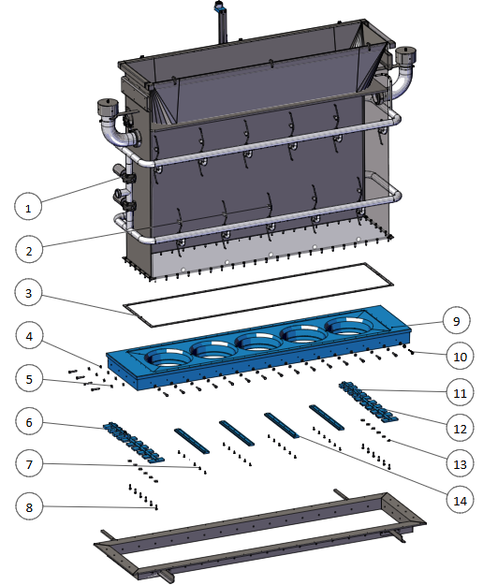

SISTEME MECANICO

 | BANDA TRASNPORTADORA DE MOLDES | 1 | ANILLO ELÁSTICO DIN 6799 ø24 25 38 | INOX | M02112004 | 2 | N/A | N/A | N/A
 |  | 2 | PIÑÓN EJE CONDUCIDO | N/A | P-33093 (Rev. A) | 1 | N/A | N/A | N/A
 |  | 3 | RODAMIENTO RÍGIDO DE BOLAS 6006 H 2RS | N/A | M06001007 | 1 | N/A | N/A | N/A
 |  | 4 | EJE TENSOR CADENA | N/A | P-145860 (Rev. A) | 1 | N/A | N/A | N/A
 |  | 5 | RODILLO AVE ø22xø8,2x15 COD.8010055 | N/A | M60060044 | 150 | N/A | N/A | N/A
 |  | 6 | TAPA TUBO PIE 40x40 15mm M16 | N/A | P-25770 | 2 | N/A | N/A | N/A
 |  | 7 | PIE NIVELACIÓN MARTIN ø50 M16x150, CARGA MÁX. 400 Kg, REF. 24806RB | N/A | M60001003 | 2 | N/A | N/A | N/A
 |  | 8 | CADENA DE RODILLOS TRANSPORTADOR | N/A | C-0046308 (Rev. A) | 1 | N/A | N/A | N/A
 |  | 9 | ENCODER ABSOLUTO MULTIVUELTA RM3010, PROFINET IO, M12, IP67, 10-30V DC, 25bit | N/A | E14001003 | 1 | N/A | N/A | N/A
 |  | 10 | MOTORREDUCTOR SA47/T DRN71M4, 37RPM, 0,37KW, i:38,23, 76Nm, M4, fs:2,00, caja 45°, eje hueco ø25, A+B 230/400V 60Hz | N/A | M07001373 | 1 | N/A | N/A | N/A
 |  | 11 | GUÍA ELEVADOR DE MOLDES | N/A | P-145870 (Rev. A) | 4 | N/A | N/A | N/A
 |  | 12 | TAPA ABIERTA 206 TBK | AISI-304 L | M06030016 | 1 | N/A | N/A | N/A
 |  | 13 | SOPORTE ROD. UCFL 206 ø30 + RETÉN | INOX | M06020071 | 2 | N/A | N/A | N/A
 |  | 14 | RETÉN DE ANILLO EN V EXTERIOR VA 30 | NBR | M04010016 | 2 | N/A | N/A | N/A
 |  | 15 | PIÑÓN EJE MOTRIZ | N/A | P-33091 (Rev. A) | 1 | N/A | N/A | N/A
 |  | 16 | EJE CABEZAL MOTRIZ | N/A | P-145856 (Rev. A) | 1 | N/A | N/A | N/A
 |  | 17 | COJINETE MSM 1016-10 | IGLIDUR M250 | M30017006 | 4 | N/A | N/A | N/A
 |  | 18 | TAPA CERRADA 206 TBK | AISI-304 L | M06030010 | 1 | N/A | N/A | N/A
 | 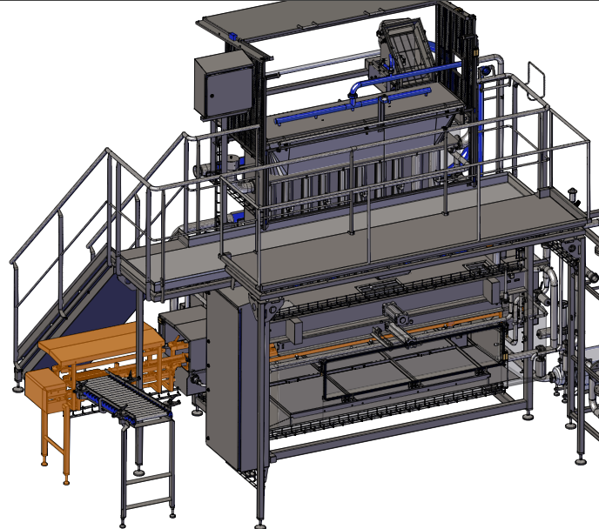   

 | MECANISMO DE MANIVELA | 1 | CABEZA DE RÓTULA CRSGS M20x1,5 FESTO | N/A | N01002012 | 1 | N/A | N/A | N/A
 |  | 2 | DISTANCIADOR BIELA | N/A | P-131943 (Rev. A) | 1 | N/A | N/A | N/A
 |  | 3 | EJE GIRO BRAZO | N/A | P-145886 (Rev. A) | 1 | N/A | N/A | N/A
 |  | 4 | MANIVELA ELEVADOR | N/A | P-145894 (Rev. A) | 1 | N/A | N/A | N/A
 |  | 5 | RETÉN DE ANILLO EN V EXTERIOR VA 30 NBR | N/A | M04010016 | 1 | N/A | N/A | N/A
 |  | 6 | DISTANCIADOR BIELA | N/A | P-146105 (Rev. A) | 1 | N/A | N/A | N/A
 |  | 7 | CILINDRO NEUMÁTICO CRDSNU-63-130-PPV-A-MG + RASCADOR A3 | N/A | N10009093 | 1 | N/A | N/A | N/A
 |  | 8 | CABEZA DE HORQUILLA CRSG M20x1,5 FESTO | N/A | N12001005 | 1 | N/A | N/A | N/A
 |  | 9 | RUEDA GUÍA | N/A | P-132012 (Rev. A) | 4 | N/A | N/A | N/A
 |  | 10 | TURILLON MANIVELA | N/A | P-131957 (Rev. A) | 2 | N/A | N/A | N/A
 |  | 11 | COJINETE XFM 2023-11 IGLIDUR X | N/A | M30010019 | 3 | N/A | N/A | N/A
 |  | 12 | MANIVELA ELEVADOR | N/A | P-145902 (Rev. A) | 1 | N/A | N/A | N/A
 |  | 13 | EJE GIRO BRAZO | N/A | P-145882 (Rev. A) | 2 | N/A | N/A | N/A
 |  | 14 | DISTANCIADOR BIELA | N/A | P-131941 (Rev. A) | 4 | N/A | N/A | N/A
 |  | 15 | COJINETE CON BRIDA DE 2 AGUJEROS EFOM 25 | N/A | M30120002 | 6 | N/A | N/A | N/A
 |  | 16 | ARANDELA ø40-ø8,5x5 | N/A | P-02992 (Rev. A) | 6 | N/A | N/A | N/A
 |  

SISTEMA MECANICO

 | REPARTIDOR DE CUAJADA | 1 | MANGUERA FLEXIBLE CON RACORS | N/A | C-0045655 | 1 | N/A | N/A | N/A
 |  | 2 | MANGUERA FLEXIBLE CON RACORS | N/A | C-0045653 | 1 | N/A | N/A | N/A
 |  | 3 | ACTUADOR ELECTRICO DITEICO J3CS55+DPS 2017, 60Nm | N/A | M19010001 | 1 | N/A | N/A | N/A
 |  | 4 | SOPORTE DITEICO | N/A | P-148031 | 1 | N/A | N/A | N/A
 |  | 5 | ACOMPLAMIENTO DITEICO-VALVULA MANUAL | N/A | P-47413 | 1 | N/A | N/A | N/A
 |  | 6 | VALVULA MARIPOSA A490 ISO 2037 OD76 B-B AISI 316L EPDM MANETA MULTIPOSICION | N/A | P60001137 | 1 | N/A | N/A | N/A
 |  | 7 | CILINDRO DGO-40-1545-PPV-A | N/A | N10014052 | 1 | N/A | N/A | N/A
 |    

 | REPARTIDOR DE CUAJADA | 1 | GUIA SUPERIOR TAPA DESLIZANTE | N/A | P-132181 | 2 | N/A | N/A | N/A
 |  | 2 | PATIN PUERTA CORREDERA | N/A | P-77258 | 4 | N/A | N/A | N/A
 |  | 3 | PATIN PUERTA CORREDERA | N/A | P-129059 | 4 | N/A | N/A | N/A
 |  | 4 | POSICIONADOR DE PRESION GN 722.3-8-20-L-A4 | N/A | M65001015 | 1 | N/A | N/A | N/A
 |  

SISTEMA MECANICO

 | REPARTIDOR DE CUAJADA | 1 | TORNILLO DIN 933 M8x25 | N/A | M01127076 | 2 | N/A | N/A | N/A
 |  | 2 | ARANDELA | N/A | P-02984 | 4 | N/A | N/A | N/A
 |  | 3 | RODAMIENTO RÍGIDO DE BOLAS 6204 H 2RS 20-47-14 | N/A | M06001008 | 8 | N/A | N/A | N/A
 |  | 4 | RODILLO TRANSPALETA S-774132 POLIURETANO | N/A | M60061001 | 4 | N/A | N/A | N/A
 |  | 5 | DISTANCIADOR RODAMIENTO | N/A | P-01467 | 4 | N/A | N/A | N/A
 |  | 6 | JUNTA RACORD SMS 3" ø76 | N/A | A10007017 | 1 | N/A | N/A | N/A
 |  | 7 | JUNTA ENTRE DIFUSOR Y BOCA REPARTIDORA | N/A | P-75916 | 1 | N/A | N/A | N/A
 |  | 8 | BRIDA DE APRIETE GH-40323-SS | N/A | M65110003 | 4 | N/A | N/A | N/A
 |  | 9 | MANGUERA FLEXIBLE NW25 CON RACORDS DIN 11851 TUERCA-TUERCA | N/A | C-0045913 | 1 | N/A | N/A | N/A
 |  | 10 | BOLA FIJA CD-17C Ø28 Ø1/4" Ø1,3 q1,73m3/h 1,5BAR | N/A | A30001004 | 1 | N/A | N/A | N/A
 |  | 11 | PATÍN DESLIZAMIENTO LATERAL E INFERIOR | N/A | P-46845 | 4 | N/A | N/A | N/A
 |  | 12 | ARANDELA DIN 125 ø8 | N/A | M01180012 | 48 | N/A | N/A | N/A
 |  | 13 | TORNILLO DIN 933 M8x70 | N/A | M01127083 | 8 | N/A | N/A | N/A
 |  | 14 | TORNILLO DIN 933 M8x20 | N/A | M01127075 | 8 | N/A | N/A | N/A
 |  | 15 | MALLA FILTRAJE | N/A | P-49659 | 1 | N/A | N/A | N/A
 |  

SISTEMA MECANICO

 | SISTEMA DE CORTE | 1 | TUERCA AUTOBLOCANTE DIN 985 M8 | N/A | M01231002 | 8 | N/A | N/A | N/A
 |  | 2 | PASADOR ø18x5 ø12x40 | N/A | P-02867 | 4 | N/A | N/A | N/A
 |  | 3 | CREMALLERA M3 30x30 | N/A | X28001001 | 4 | N/A | N/A | N/A
 |  | 4 | CILINDRO CRDNG-X-100-165-PPV-A-R85 | N/A | N10007137 | 1 | N/A | N/A | N/A
 |  | 5 | CUCHILLA DELANTERA | N/A | C-0045462 | 1 | N/A | N/A | N/A
 |  | 6 | PATÍN CUCHILLA DELANTERA | N/A | P-32045 | 2 | N/A | N/A | N/A
 |  | 7 | CUCHILLA SUPERIOR | N/A | C-0045461 | 1 | N/A | N/A | N/A
 |  | 8 | ARANDELA DIN 125 ø12 | N/A | M01180002 | 12 | N/A | N/A | N/A
 |  | 9 | DOLLA CON ESPARAGO CREMALLERA | N/A | P-03056 | 4 | N/A | N/A | N/A
 |  | 10 | PASADOR ALETAS DIN 94 2,5x32 | N/A | M01375002 | 4 | N/A | N/A | N/A
 |  | 11 | EJE PIÑONES CREMALLERA CUCHILLA | N/A | P-145019 | 1 | N/A | N/A | N/A
 |  | 12 | PIÑÓN CREMALLERA CUCHILLA | N/A | P-23889 | 2 | N/A | N/A | N/A
 |  | 13 | SOPORTE ROD. UCFL-204 Ø20 + RETÉN | N/A | M06020069 | 2 | N/A | N/A | N/A
 |  | 14 | TAPA CERRADA 204 TBK | N/A | M06030009 | 2 | N/A | N/A | N/A
 |  | 15 | TORNILLO DIN 7976 ST6,3x25 | N/A | M01147002 | 16 | N/A | N/A | N/A
 |  | 16 | ARANDELA DIN 125 ø6 | N/A | M01180011 | 16 | N/A | N/A | N/A
 |  | 17 | PATÍN GUÍA CREMALLERAS | N/A | P-147517 | 4 | N/A | N/A | N/A
 |  

SISTEMA MECANICO

 | RODILLOS TRASNPORTADORES | 1 | TAPÓN RODILLO Ø40 | N/A | P-106698 | 44 | N/A | N/A | N/A
 |  | 2 | CUERPO RODILLO PP ø40x279 | N/A | P-146871 | 22 | N/A | N/A | N/A
 |  | 3 | MANILLA GRADUABLE GN 300-1-78-M10-20-SW | N/A | M65002001 | 4 | N/A | N/A | N/A
 |  | 4 | SOPORTE RODILLOS | N/A | P-147020 | 1 | N/A | N/A | N/A
 |  | 5 | SOPORTE RODILLOS | N/A | P-146865 | 1 | N/A | N/A | N/A
 |  | 6 | BASE PIE ROSCADA M16 | N/A | P-25278 | 2 | N/A | N/A | N/A
 |  | 7 | ARANDELA DIN 125 ø16 | N/A | M01180004 | 2 | N/A | N/A | N/A
 |  | 8 | TUERCA DIN 934 M16 | N/A | M01225003 | 2 | N/A | N/A | N/A
 |  | 9 | PIE NIVELACIÓN MARTIN ø50 M16x150, CARGA MÁX. 400 Kg, REF. 24806RB | N/A | M60001003 | 2 | N/A | N/A | N/A
 |  

 | ELEVACION DEL PORTA CONFORMADORES | 1 | BRIDA ACOPLAMIENTO | N/A | P-112949 | 2 | N/A | N/A | N/A
 |  | 2 | EJE ACOPLAMIENTOS ENTRE REENVÍOS | N/A | P-145185 | 2 | N/A | N/A | N/A
 |  | 3 | ACTUADOR ELÉCTRICO FLUIDTECNIK FUS ø63x175, Nº PLANO 517660 | N/A | M19003009 | 4 | N/A | N/A | N/A
 |  | 4 | EJE ACOPLAMIENTOS ENTRE SERVOREDUCTOR Y REENVÍO | N/A | P-151502 | 2 | N/A | N/A | N/A
 |  | 5 | ACOPLAMIENTO INOX50 (TECNICAL-18 REV00) EJE ø20 Y ø20+ VERDE 98Sh | N/A | M15002028 | 8 | N/A | N/A | N/A
 |  | 6 | CVS050S-MF1-7-HE1-1K | N/A | P-151482 | 1 | N/A | N/A | N/A
 |  | 7 | VPL-B1002M-PK14AA | N/A | P-151481 | 1 | N/A | N/A | N/A
 |  | 8 | CAJA DE REENVÍO ANGULAR UNIMEC XRC110/C2/R.1/1.5 | N/A | M10008001 | 2 | N/A | N/A | N/A
 |  | 9 | CAJA DE REENVÍO ANGULAR UNIMEC XRC110/C5/R.1/1.5 | N/A | M10008002 | 2 | N/A | N/A | N/A
 |  | 10 | BRIDA ACOPLAMIENTO | N/A | P-112929 | 2 | N/A | N/A | N/A
SISTEMA MECANICO |  

 |  

SISTEMA ELECTRICO | GABINETE Y ESTRUCTURA | 1 | 500X450X220 CONJUNTO ARMARIO CON TEJADILLO PUERTA A DERECHAS (TECNICAL V040/504522-1) | N/A | C-0030634 | 1 | N/A | N/A | N/A
 |  | 2 | 500X450X220 ARMARIO ENVOLVENTE A DERECHAS (TECNICAL A15045221120-1) | N/A | Q89100003 | 1 | N/A | N/A | N/A
 |  | 3 | 500X450 PUERTA A DERECHAS CON 3 PILOTOS Y ALLEN-BRADLEY 10" (TECNICAL P15045033-1) | N/A | Q89002090 | 1 | N/A | N/A | N/A
 |  | 4 | 500X220X1,5 BASE ARMARIO CON PRENSAESTOPAS M25 Y M16 (TECNICAL B1502202-2) | N/A | Q89001148 | 1 | N/A | N/A | N/A
 |  | 5 | PRENSAESTOPAS CON TUERCA Y JUNTA M25 IP68 (XB COMP AG-25-GR CAT-TOP) | N/A | E06010004 | 1 | N/A | N/A | N/A
 |  | 6 | PRENSAESTOPAS CON TUERCA Y JUNTA M16 IP68 (XB COMP AG-16-GR CAT-TOP) | N/A | E06010002 | 1 | N/A | N/A | N/A
 |  | 7 | DERIVACION TUBO 12 A DOS DE 10 (FESTO QSY-12-10) | N/A | N17001006 | 1 | N/A | N/A | N/A
 |  | 8 | 700X1700X300 CONJUNTO ARMARIO TEJADILLO APERTURA DERECHA 1 PUERTA (TECNICAL V040/7017030-1) | N/A | C-0030706 | 1 | N/A | N/A | N/A
 |  | 9 | 700X1700X300 ARMARIO ENVOLVENTE UNA PUERTA (TECNICAL A170170301101-1) | N/A | Q89100077 | 1 | N/A | N/A | N/A
 |  | 10 | 700X1700 PUERTA A DERECHAS 1 PILOTO + 1 PE (TECNICAL P170170002-1) | N/A | Q89002091 | 1 | N/A | N/A | N/A
 |  | 11 | 700X300X1,5 BASE ARMARIO CON AGUJEROS 4 PLACAS+M20 (TECNICAL B1703041-1) | N/A | Q89001107 | 1 | N/A | N/A | N/A
 |  | 12 | PASAMUROS DE PLASTICO RECTANGULAR (MURRPLASTIK KDP/N 24/12) | N/A | E06006009 | 1 | N/A | N/A | N/A
 |  | 13 | PASAMUROS DE PLASTICO RECTANGULAR (MURRPLASTIK KDP/N 24/14) | N/A | E06006004 | 1 | N/A | N/A | N/A
 |  | 14 | PASAMUROS DE PLASTICO RECTANGULAR (MURRPLASTIK KDP/N 24/22) | N/A | E06006006 | 1 | N/A | N/A | N/A
 |  | 15 | PASAMUROS DE PLASTICO RECTANGULAR (MURRPLASTIK KDP/N 24/29) | N/A | E06006008 | 1 | N/A | N/A | N/A
 |  | 16 | PRENSAESTOPAS CON TUERCA Y JUNTA M20 IP68 (XB COMP AG-20-GR CAT-TOP) | N/A | E06010003 | 1 | N/A | N/A | N/A
 |  | 17 | TORNILLOS DE SEGURIDAD M4X14 (10U) (SICK 5333570) | N/A | E10012005 | 1 | N/A | N/A | N/A


 | CPU Y CONEXIONES | 18 | CPU COMPACT GUARDLOGIX MOTION SAFETY (A.B 5069-L330ERMS2) | N/A | E20001072 | 1 | N/A | N/A | N/A
 |  | 19 | KIT CONECTORES PARA PLC 5069 (A.B 5069-RTB64-SCREW) | N/A | E08001007 | 1 | N/A | N/A | N/A
 |  | 20 | ADAPTADOR ETHERNET POINT I/O COMPACTLOGIX (A.B 1734-AENT) | N/A | E20001012 | 1 | N/A | N/A | N/A
 |  | 21 | SWITCH 8 PUERTOS NO GESTIONADO (A.B 1783-USP8T) | N/A | E26001001 | 2 | N/A | N/A | N/A
 | 

 | MODULOS PONIT /IO | 22 | MODULO 8 ENTRADAS POINT I/O (A.B 1734-IB8) | N/A | E20001023 | 5 | N/A | N/A | N/A
 |  | 23 | BASE POINT I/O (A.B 1734-TB) | N/A | E20001014 | 12 | N/A | N/A | N/A
 |  | 24 | MODULO 8 ENTRADAS SEGURAS POINT I/O (A.B 1734-IB8S) | N/A | E20001056 | 3 | N/A | N/A | N/A
 |  | 25 | MODULO 4 ENTRADAS ANALOGICAS 4-20 MA POINT I/O (A.B 1734-IE4C) | N/A | E20001054 | 1 | N/A | N/A | N/A
SISTEMA ELECTRICO |  | 26 | MODULO 8 SALIDAS POINT I/O (A.B 1734-OB8) | N/A | E20001031 | 1 | N/A | N/A | N/A
 |  | 27 | MODULO 8 SALIDAS SEGURAS POINT I/O (A.B 1734-OB8S) | N/A | E20001057 | 1 | N/A | N/A | N/A
 |  | 28 | MODULO 2 SALIDAS ANALOGICAS 4-20 MA POINT I/O (A.B 1734-OE2C) | N/A | E20001044 | 1 | N/A | N/A | N/A
 |  | 29 | MODULO DISTRIBUIDOR DE POTENCIA POINT I/O (A.B 1734-EP24DC) | N/A | E20001059 | 1 | N/A | N/A | N/A
 |  | 30 | MODULO DISTRIBUIDOR DE POTENCIA POINT I/O (A.B 1734-FPD) | N/A | E20001013 | 1 | N/A | N/A | N/A
 | 

 | CONTADORES Y PROTECCION | 31 | IC10A INT. MAGNETOTERMICO 1 POLO CURVA C 10A (A.BRAN 1489-M1C100) | N/A | E12001012 | 1 | N/A | N/A | N/A
 |  | 32 | CONTACTO AUXILIAR CONMUTADO NO NC COM (A.BRAN 1489-AMRA3) | N/A | E12001004 | 4 | N/A | N/A | N/A
 |  | 33 | IC2A INT. MAGNETOTERMICO 1 POLO CURVA C 2A (A.BRAN 1489-M1C020) | N/A | E12001009 | 4 | N/A | N/A | N/A
 |  | 34 | IC4A INT. MAGNETOTERMICO 1 POLO CURVA C 4A (A.BRAN 1489-M1C040) | N/A | E12001010 | 2 | N/A | N/A | N/A
 |  | 35 | IIIC4A INT. MAGNETOTERMICO 3 POLOS CURVA C 4A (A.BRAN 1489-M3C040) | N/A | E12001017 | 2 | N/A | N/A | N/A
 |  | 36 | CONTACTOR 9A BOBINA EN CONTINUA 24 VDC (A.BRAN 100-C09-ZJ-10) | N/A | E21001005 | 2 | N/A | N/A | N/A
 |  | 37 | CONTROLADOR DE NIVEL 24VСС (DISIBE PNCB-724) | N/A | E07003001 | 1 | N/A | N/A | N/A
 |  | 38 | PEANA RELE MANIOBRA 11 POLOS (A.BRAN 700-HN-101) | N/A | E21001011 | 1 | N/A | N/A | N/A
 |  | 39 | INTERRUPTOR GENERAL 40A (A.BRAN 194E-A40-1753-6N) | N/A | E16005001 | 1 | N/A | N/A | N/A
 |  | 40 | ALARGO INTERRUPTOR GENERAL (A.BRAN 194E-G3393) | N/A | E16005004 | 1 | N/A | N/A | N/A
 |  | 41 | 1,6-2,5A INTERRUPTOR GUARDAMOTOR (A.BRAN 140MT-C3E-B25) | N/A | E12001045 | 1 | N/A | N/A | N/A
 |  | 42 | BLOQUE CONTACTOS 1XNO 1XNC GUARDAMOTORES 140MT (A.BRAN 140MT-C-AFA11) | N/A | E12001050 | 4 | N/A | N/A | N/A
 |  | 43 | ACCESORIO GUARDAMOTOR PARA 140MT (A.BRAN 140MT-C-TE) | N/A | E12001051 | 3 | N/A | N/A | N/A
 |  | 44 | 10-16A INTERRUPTOR GUARDAMOTOR (A.BRAN 140MT-D9E-C16) | N/A | E12001058 | 2 | N/A | N/A | N/A
 |  | 45 | 20A INTERRUPTOR GUARDAMOTOR (A.BRAN 140UT-D7D3-C20) | N/A | E12001063 | 1 | N/A | N/A | N/A
 | VARIADOR | 46 | VARIADOR TRIFASICO 480VAC 0,4 KW (A.BRAN POWERFLEX 525 25B-D1P4N104) | N/A | E28001013 | 1 | N/A | N/A | N/A
 |  | 47 | VARIADOR TRIFASICO 480VAC 4 KW (A.BRAN POWERFLEX 525 25B-D010N104) | N/A | E28001012 | 2 | N/A | N/A | N/A
 |  | 48 | CONTROLADORA SERVO 5,1 KW 342-528VAC 60HZ (A.BRAN 2198-H025-ERS2) | N/A | E28001027 | 1 | N/A | N/A | N/A
 | ALIMENTACIÓN Y CLIMATIZACIÓN | 49 | REFRIGERADOR PELTIER 24VDC 7,2A 150W IP67 (ELMEKO PK 150) | N/A | E22005003 | 1 | N/A | N/A | N/A
 |  | 50 | CANAL RECOGIDA REFRIGERADORES PK75-300 SALIDA IZQUIERDA (TECNICAL C-0036252) | N/A | C-0036252 | 1 | N/A | N/A | N/A
 |  | 51 | FUENTE ALIMENTACION 380-480VAC A 24-28VDC 10A (A.BRAN 1606-XLE240E-3) | N/A | E15001002 | 2 | N/A | N/A | N/A
 | BOTONERA / HMI | 52 | BOTONERA INOX 4 PULSADORES 90X280X90 IP66 (IRINOX APH 928) | N/A | E09002002 | 1 | N/A | N/A | N/A
 |  | 53 | PRENSAESTOPAS CON TUERCA Y JUNTA M25 IP68 (XB COMP AG-25-GR CAT-TOP) | N/A | E06010004 | 1 | N/A | N/A | N/A
 |  | 54 | PULSADOR INOX IP69K AMARILLO/BLANCO (TS ELECTRIC PZ22IR112MO24YW) | N/A | E09009003 | 2 | N/A | N/A | N/A
 |  | 55 | CABLE CONECTOR HEMBRA M12X5 ACODADO NEGRO 2M (IFM EVC073) | N/A | E04007062 | 5 | N/A | N/A | N/A
 |  | 56 | PULSADOR INOX IP69K VERDE/AZUL (TS ELECTRIC PZ22IR112MO24GB) | N/A | E09009002 | 2 | N/A | N/A | N/A
 |  | 57 | PULSADOR INOX IP69K ROJO/VERDE (TS ELECTRIC PZ22IR112MO24RG) | N/A | E09009001 | 1 | N/A | N/A | N/A
 |  | 58 | BALIZA MODULO ACUSTICO 24VDC (MOEL. SL4-AP24) | N/A | E11002001 | 1 | N/A | N/A | N/A
 |  | 59 | BALIZA MODULO AZUL LED 24VDC (MOEL. SL4-L24-B) | N/A | E11002006 | 1 | N/A | N/A | N/A
 |  | 60 | BALIZA MODULO VERDE LED 24VDC (MOEL. SL4-L24-G) | N/A | E11002007 | 1 | N/A | N/A | N/A
 |  | 61 | BALIZA MODULO ROJO LED 24VDC (MOEL. SL4-L24-R) | N/A | E11002008 | 1 | N/A | N/A | N/A
 |  | 62 | BASE BALIZA 90º HASTA 5 ELEMENTOS (MOEL. SL4-PIB-FW) | N/A | E11002004 | 1 | N/A | N/A | N/A
 |  | 63 | PANTALLA TACTIL 10" 512MB 50W 24VDC (A.B 2711P-T10C21D8S PVP7 STD) | N/A | E19001001 | 1 | N/A | N/A | N/A
 |  | 64 | CONECTOR MINI INLINE COUPLER RJ45-RJ45 (H-H) (ZENERS SD2050) | N/A | E08015003 | 1 | N/A | N/A | N/A
 |  | 65 | LATIGUILLO CAT.6A S/FTP LSZH GRIS 1M (GAESTOPAS CL126A1.10L) | N/A | E04033002 | 1 | N/A | N/A | N/A
 |  | 66 | PULSADOR PARO EMERGENCIA CON DESENCLAVADO ROTATIVO (ROJO) (MOEL. M22-PVT) | N/A | E09003041 | 2 | N/A | N/A | N/A
 |  | 67 | FIJACION FRONTAL (MOEL. M22-A) | N/A | E09003001 | 2 | N/A | N/A | N/A
 |  | 68 | CONTACTO NC (MOEL. M22-K01) | N/A | E09003026 | 2 | N/A | N/A | N/A
 |  | 69 | PLACA PARO DE EMERGENCIA Ø60 (MOEL. M22-XBK1) | N/A | E09003058 | 2 | N/A | N/A | N/A
 |  | 70 | BORNE TIERRA CON CLEMA 4MM² (WAGO T4 281907) | N/A | E03001013 | 1 | N/A | N/A | N/A
 |  | 71 | TAPA PARA BORNE DE 4MM² (WAGO 281329) | N/A | E03001024 | 1 | N/A | N/A | N/A
 |  | 72 | TOPE DE 10MM (WAGO 249117) | N/A | E03001027 | 1 | N/A | N/A | N/A
 |  | 73 | BORNE DOBLE PISO CON CLEMA 2,5MM² (WAGO 2,5E1S2 870531) | N/A | E03001002 | 1 | N/A | N/A | N/A
 |  | 74 | TAPA PARA BORNE DOBLE 2,5MM² (WAGO 870574) | N/A | E03001019 | 1 | N/A | N/A | N/A
 | DETECTORES DE CAMPO | 75 | DETECTOR NIVEL CAPACITIVO HIGIENICO M12 IP69K NO (IFM LMT100) | N/A | E25004006 | 2 | N/A | N/A | N/A
SISTEMA ELECTRICO |  | 76 | CABLE CONECTOR HEMBRA M12X4 RECTO IP69K 10M (IFM EVT002) | N/A | E04007015 | 25 | N/A | N/A | N/A
 |  | 77 | DETECTOR INDUCTIVO NO INOX Ø18X60 M12 (IFM IGS290) | N/A | E10007003 | 7 | N/A | N/A | N/A
 |  | 78 | ARANDELA DIN 125 M18 INOX (TECNICAL ARANDELA DIN 125 M18 INOX) | N/A | M01180005 | 9 | N/A | N/A | N/A
 |  | 79 | CABLE CONECTOR HEMBRA M12X4 ACODADO IP69K 10M (IFM EVT005) | N/A | E04007016 | 4 | N/A | N/A | N/A
 |  | 80 | FOTOCELULA AUTOREFLEXIVA M12 INOX PUNTO GRANDE (LEUZE HRTR 55/66.200-S12) | N/A | E10009003 | 3 | N/A | N/A | N/A
 |  | 81 | SOPORTE CRUCETA INOX FOTOCELULA LEUZE 55 (TECNICAL P-85668) | N/A | P-85668 | 3 | N/A | N/A | N/A
 |  | 82 | SOPORTE FOTOCELULA LEUZE 55 (TECNICAL AK-01-023) | N/A | C-0003993 | 3 | N/A | N/A | N/A
 |  | 83 | DETECTOR MAGNETICO NO RANURA CILINDROS CONEX. M12 (IFM MK5111) | N/A | N18002001 | 4 | N/A | N/A | N/A
 |  | 84 | BRIDA DE FIJACION DETECTOR MAGNETICO (FESTO SMBZ-8-32/100) | N/A | N01002009 | 2 | N/A | N/A | N/A
 |  | 85 | DETECTOR INDUCTIVO NO INOX CABLE Ø18X40 M12 6M (IFM IGT208) | N/A | E10007005 | 2 | N/A | N/A | N/A
 |  | 86 | CONECTOR DESMONTABLE MACHO M12X5 IP69K (IFM EVF571) | N/A | E08007005 | 2 | N/A | N/A | N/A
 |  | 87 | PRENSAESTOPAS HIGIENICO M12X1,5 (LAPP 53105100) | N/A | E06015001 | 2 | N/A | N/A | N/A
 |  | 88 | BRIDA Ø63 INOX FIJACION DETECTOR MAGNETICO (IFM E11980) | N/A | N01003010 | 2 | N/A | N/A | N/A
 |  | 89 | CONDUCTIVIMETRO 2 SALIDAS 4-20MA IO-LINK (IFM LDL200) | N/A | E25004018 | 1 | N/A | N/A | N/A
 |  | 90 | ENCODER ABSOLUTO MULTIVUELTA IHA608 58 Ø10 EJE HUECO ETHERNET IP (LINDE 1394483-01) | N/A | E14005009 | 1 | N/A | N/A | N/A
 |  | 91 | CONECTOR ETHERNET M12X4 RECTO IP67 (IFM E12289) | N/A | E08007002 | 1 | N/A | N/A | N/A
 |  | 92 | DETECTOR + IMAN CON CABLE DE 200MM M12 2NO (IFM MN503S) | N/A | E10007011 | 6 | N/A | N/A | N/A
 |  | 93 | TRANSMISOR DE TEMPERATURA 4-20MA IO_LINK HIGIENICO IP69K (IFM TA2512) | N/A | E25004025 | 1 | N/A | N/A | N/A
 |  | 94 | FILTRO REGULADOR 1/2" CON VALVULA DE PASO, PRESOSTATO Y PURGA AUTOMATICA (SMC AC40-Q2C367-D) | N/A | N06003024 | 1 | N/A | N/A | N/A
 |  | 95 | MACHON CONICO (M-W A2 1/2") | N/A | N01004005 | 2 | N/A | N/A | N/A
 |  | 96 | SOPORTE FILTRO SMC (TECNICAL P-114166) | N/A | P-114166 | 1 | N/A | N/A | N/A
 |  | 97 | REGULADOR CAUDAL 1/4" Ø8 (SMC AS2201FG-02-08S) | N/A | N21003016 | 2 | N/A | N/A | N/A
 |  | 98 | REDUCCION M-H (M-W A4 1/2-3/8) | N/A | N20003002 | 4 | N/A | N/A | N/A
 |  | 99 | VALVULA ESCAPE RAPIDO, 3/8"- 10 INOX (SMC ASV510F-03-10S X207) | N/A | N05003003 | 4 | N/A | N/A | N/A
 |  | 100 | REDUCCION ENCHUFABLE (FESTO QS-10H-8) | N/A | N20002003 | 4 | N/A | N/A | N/A
 |  | 101 | MACHON 3/8" INOX 316 (HASTINIK 3/8 FIG 280 AISI-316L) | N/A | A09002011 | 2 | N/A | N/A | N/A
 |  | 102 | RACORD CODO 3/8-10 INOX 316 (SMC KQG2L10-03S) | N/A | N02003014 | 2 | N/A | N/A | N/A
 |  | 103 | REGULADOR CAUDAL 3/8" Ø8 (SMC AS3201FG-03-08S) | N/A | N21003017 | 2 | N/A | N/A | N/A
 |  | 104 | E.V. 1/2" 24VDC PILOTAJE EXTERNO CON LA BASE (SMC VP744R-5Y01-04FA-Q1M00809) | N/A | N23002015 | 1 | N/A | N/A | N/A
 |  | 105 | CODO CONEX. ROSCA MACHO-TUBO (FESTO QSL-1/2-12) | N/A | N02001024 | 1 | N/A | N/A | N/A
 |  | 106 | CABLE CONECTOR DIN EN175301-803 PARA EV 10M (IFM E11992) | N/A | E04007003 | 1 | N/A | N/A | N/A
 |  | 107 | SONDA NIVEL 1" CON CONECTOR M12 IP65 (DISIBE NCVS TC12 PP P06 1E) | N/A | E25002004 | 1 | N/A | N/A | N/A
 | TERMINALES, PILOTOS Y VARIOS | 108 | SILENCIADOR ESCAPE (M-W SFE-1/2") | N/A | N13001001 | 1 | N/A | N/A | N/A
 |  | 109 | TERMOSTATO INTERIOR CUADRO N.O. (ELDON ETR201) | N/A | E02001069 | 1 | N/A | N/A | N/A
 |  | 110 | TERMINAL VALVULAS NEUMATICAS MPA-S ETHERNET/IP (FESTO 50E-F36GCQP-D+GSGZ; 32P-VGL-R-MBHBHBHBHBHBHU-GJJJ6KLL) | N/A | N14001348 | 1 | N/A | N/A | N/A
 |  | 111 | FILTRO PARA CONTROLADORA SERVO 5,1 KW (A.BRAN 2198-DBR20-F) | N/A | E28001026 | 1 | N/A | N/A | N/A
 |  | 112 | PULSADOR INOX IP69K AMARILLO/BLANCO (TS ELECTRIC PZ22IR112MO24YW) | N/A | E09009003 | 1 | N/A | N/A | N/A
 |  | 113 | CABLE CONECTOR HEMBRA M12X5 ACODADO NEGRO 2M (IFM EVC073) | N/A | E04007062 | 1 | N/A | N/A | N/A
 |  | 114 | PULSADOR PARO EMERGENCIA CON DESENCLAVADO ROTATIVO (ROJO) (MOEL. M22-PVT) | N/A | E09003041 | 1 | N/A | N/A | N/A
 |  | 115 | FIJACION FRONTAL (MOEL. M22-A) | N/A | E09003001 | 1 | N/A | N/A | N/A
 |  | 116 | CONTACTO NC (MOEL. M22-K01) | N/A | E09003026 | 1 | N/A | N/A | N/A
 |  | 117 | PLACA PARO DE EMERGENCIA Ø60 (MOEL. M22-XBK1) | N/A | E09003058 | 1 | N/A | N/A | N/A
 |  | 118 | MANGUERA SIN HALOGENOS GRIS (MTS) (TECO 4G1,5 UL/CSA APANTALLADO REF. 34171) | N/A | E04017009 | 2 | N/A | N/A | N/A
 |  | 119 | MANGUERA SIN HALOGENOS GRIS (MTS) (TECO 4G2,5 UL/CSA APANTALLADO REF. 34176) | N/A | E04017011 | 1 | N/A | N/A | N/A
 |  | 120 | CABLE POTENCIA KINETIX 7M SERVOMOTORES (A.B 2090-CSBM1DF-14AA07) | N/A | E04001014 | 1 | N/A | N/A | N/A
 |  | 121 | MANGUERA GRIS (MTS) (TECO 18G1 EXTRAFLEXIBLE REF. 15100) | N/A | E04017016 | 1 | N/A | N/A | N/A
 |  | 122 | MANGUERA GRIS (MTS) (TECO 18G0,5 UL/CSA REF. 38164) | N/A | E04017045 | 1 | N/A | N/A | N/A
 |  | 123 | (TECO 4X0,34 EXTRAFLEXIBLE APANTALLADO VERDE REF. 15105) | N/A | E04017028 | 1 | N/A | N/A | N/A
 |  | 124 | MANGUERA SIN HALOGENOS GRIS (MTS) (TECO 3G1 EXTRAFLEXIBLE REF. 27210) | N/A | E04017027 | 1 | N/A | N/A | N/A
 |  | 125 | ETHERNET 4 HILOS (SIEMENS 6XV1840-2AH10) | N/A | E04016012 | 4 | N/A | N/A | N/A
 |  | 126 | CONECTOR RJ45 RECTO PROFINET CON CAJA METAL (SIEMENS 6GK1901-1BB10-2AA0) | N/A | E08012002 | 4 | N/A | N/A | N/A
 |  | 127 | LATIGUILLO CAT.6A S/FTP LSZH GRIS 1M (GAESTOPAS CL126A1.10L) | N/A | E04033002 | 1 | N/A | N/A | N/A
 |  | 128 | LATIGUILLO CAT.6A S/FTP LSZH GRIS 0,5M (GAESTOPAS CL126A1.05L) | N/A | E04033001 | 1 | N/A | N/A | N/A
 |  | 129 | LATIGUILLO CAT.6A S/FTP LSZH GRIS 3M (GAESTOPAS CL126A1.30L) | N/A | E04033004 | 3 | N/A | N/A | N/A
 |  | 130 | LATIGUILLO CAT.6A S/FTP LSZH GRIS 2M (GAESTOPAS CL126A1.20L) | N/A | E04033003 | 2 | N/A | N/A | N/A
 |  | 131 | BORNE TIERRA CON CLEMA 6MM² (WAGO T6 282907) | N/A | E03001014 | 1 | N/A | N/A | N/A
 |  | 132 | TAPA PARA BORNE DE 6MM² (WAGO 282328) | N/A | E03001025 | 1 | N/A | N/A | N/A
 |  | 133 | TOPE DE 10MM (WAGO 249117) | N/A | E03001027 | 7 | N/A | N/A | N/A
 |  | 134 | BORNE TIERRA CON CLEMA PARA 4 CONDUCTORES 2,5 MM² (WAGO T2,5 2002-1407) | N/A | E03001029 | 1 | N/A | N/A | N/A
 |  | 135 | TAPA PARA BORNE DE 4 CONDUCTORES 2,5MM² (WAGO 2002-1492) | N/A | E03001031 | 1 | N/A | N/A | N/A
SISTEMA ELECTRICO |  | 136 | TAPA PARA BORNE DOBLE 2,5MM² (WAGO 870574) | N/A | E03001019 | 4 | N/A | N/A | N/A
 |  | 137 | BORNE DOBLE PISO CON CLEMA 2,5MM² (WAGO 2,5E1S2 870531) | N/A | E03001002 | 4 | N/A | N/A | N/A
 |  | 138 | BORNE CON DIODO Y CLEMA 2,5MM² (WAGO 870-540/281-410) | N/A | E03001003 | 1 | N/A | N/A | N/A
 |  | 139 | TAPA PARA BORNE DOBLE CON DIODO (WAGO 870-519) | N/A | E03001018 | 1 | N/A | N/A | N/A
 |  | 140 | TAPA PARA BORNE TRIPLE 2,5MM² (WAGO 870569) | N/A | E03001021 | 2 | N/A | N/A | N/A
 |  | 141 | BORNE TRIPLE CON CLEMA 2,5MM² (WAGO 2,5 870551) | N/A | E03001016 | 2 | N/A | N/A | N/A
 |  | 142 | TAPA PARA BORNE DE 4MM² (WAGO 281329) | N/A | E03001024 | 4 | N/A | N/A | N/A
 |  | 143 | BORNE TIERRA CON CLEMA 4MM² (WAGO T4 281907) | N/A | E03001013 | 4 | N/A | N/A | N/A
 |  | 144 | BORNE CON CLEMA 4MM² (WAGO P4 281901) | N/A | E03001008 | 1 | N/A | N/A | N/A

 |  |  |  |  |  |  |  |  |  | 1301

